Sheet1
林 芝 市

巴宜区 | 海拔 | 位置 | 车程 | 备注 | 工布江达县 | 海拔 | 位置 | 距离 | 备注
白玛岗街道 | 2995 | 市区 | 0 | 市政府 | 工布江达镇 | 3415 | 市区 | 0
觉木街道 | 3006 | 市区 | 0 | 农牧学院 | 仲莎乡 | 3362 | 东 | 0:15:00
八一镇 | 2992 | 市区 | 0 |  | 巴河镇 | 3217 | 东 | 0:34:00
林芝镇 | 3006 | 东南 | 0:24:00 |  | 错高乡 | 3469 | 东 | 1:13:00
米瑞乡 | 2937 | 东南 | 0:54:00 |  | 朱拉乡 | 3475 | 东北 | 1:10:00
布久乡 | 2938 | 南 | 0:31:00 | 靠近机场 | 江达乡 | 3506 | 西北 | 0:17:00
鲁朗镇 | 3389 | 东 | 1:35:00 |  | 金达镇 | 3745 | 西北 | 0:51:00
百巴镇 | 3148 | 西 | 0:52:00 |  | 娘蒲乡 | 3848 | 北 | 1:02:00
更章门巴民族乡 | 3074 | 西北 | 0:37:00 |  | 加兴乡 | 3949 | 西 | 0:49:00
米林市 | 海拔 | 位置 | 距离 | 备注 | 墨脱县 | 海拔 | 位置 | 距离 | 备注
米林镇 | 3031 | 市区 | 0 | 米林机场 | 墨脱镇 | 1144 | 市区 | 0
南伊珞巴民族乡 | 2961 | 南 | 0:12:00 | 南邻藏南 | 德兴乡 | 1422 | 西 | 0:25:00
羌纳乡 | 3001 | 东北 | 0:42:00 | 靠近机场 | 背崩乡 | 853 | 西南 | 0:53:00 | 南邻藏南
丹娘乡 | 3030 | 东北 | 1:06:00 | 南邻藏南 | 达木珞巴民族乡 | 1554 | 东北 | 1:08:00
派镇 | 3005 | 东北 | 1:35:00 | 南邻藏南 | 格当乡 | 1883 | 东 | 1:20+ | 无公路段
扎西绕登乡 | 2981 | 西 | 0:26:00 | 靠近机场 | 帮辛乡 | 1160 | 北 | 1:14:00
里龙乡 | 2965 | 西 | 0:43:00 | 南邻藏南 | 加热萨乡 | 1121 | 北 | 1:33+ | 无公路段
卧龙镇 | 3042 | 西 | 1:05:00 |  | 甘登乡 | 1992 | 北 | 1:48+ | 无公路段
察隅县 | 海拔 | 位置 | 距离 | 备注 | 波密县 | 海拔 | 位置 | 距离 | 备注
竹瓦根镇 | 2308 | 市区 | 0 | 南邻缅北 | 扎木镇 | 2732 | 市区 | 0
下察隅镇 | 1607 | 西 | 1:32:00 | 南邻藏南 | 古乡 | 2673 | 西 | 0:37:00 | 近湖
上察隅镇 | 1992 | 西 | 2:33:00 | 南邻藏南 | 倾多镇 | 2765 | 西北 | 0:51:00
古玉乡 | 3300 | 北 | 1:29:00 |  | 玉许乡 | 2938 | 西北 | 1:33:00
古拉乡 | 2463 | 东北 | 8:34+ | 路险近滇 | 易贡乡 | 2214 | 西北 | 2:44:00 | 近湖
察瓦龙乡 | 1866 | 东 | 7:23+ | 路险邻滇 | 八盖乡 | 2826 | 西北 | 4:21:00
朗县 | 海拔 | 位置 | 距离 | 备注 | 松宗镇 | 3044 | 东南 | 0:48:00
拉多乡 | 3323 | 南 | 0:12:00 |  | 玉普乡 | 3193 | 东南 | 1:10:00
洞嘎镇 | 3184 | 东南 | 0:33:00 |  | 多吉乡 | 3355 | 东北 | 1:13:00
金东乡 | 3188 | 东南 | 1:00:00 | 南邻藏南 | 康玉乡 | 3837 | 东北 | 3:09+ | 无公路段
朗镇 | 3132 | 西 | 0:16:00
仲达镇 | 3242 | 西 | 0:34:00
登木乡 | 3682 | 西南 | 1:10:00

注：
一级优选区
二级优选区
三级优选区
四级优选区
五级优选区
六级优选区
七级优选区

拉 萨 市

城关区 | 海拔 | 位置 | 距离 | 备注 | 堆龙德庆区 | 海拔 | 位置 | 距离 | 备注
八廓街道 | 3657 | 市区 | 0 |  | 东嘎街道 | 3655 | 市区 | 0
吉日街道 | 3664 | 市区 | 0 |  | 羊达街道 | 3680 | 西 | 0:14:00
吉崩岗街道 | 3663 | 市区 | 0 |  | 乃琼镇 | 3649 | 南 | 0:11:00
扎细街道 | 3660 | 市区 | 0 |  | 古荣镇 | 3798 | 西北 | 0:35:00
公德林街道 | 3657 | 市区 | 0:12:00 | 省府驻地 | 马镇 | 3888 | 西北 | 0:52:00
嘎玛贡桑街道 | 3659 | 市区 | 0 |  | 德庆镇 | 3986 | 西北 | 1:07:00
两岛街道 | 3654 | 市区 | 0:12:00 |  | 柳梧乡 | 3626 | 东南 | 0:28:00
金珠西路街道 | 3643 | 西 | 0:24:00 |  | 达孜区 | 海拔 | 位置 | 距离 | 备注
蔡公堂街道 | 3673 | 东北 | 0:21:00 |  | 德庆镇 | 3986 | 市区 | 0
夺底街道 | 3771 | 北 | 0:20:00 |  | 塔杰乡 | 3723 | 东北 | 0:19:00
娘热街道 | 3673 | 西北 | 0:19:00 |  | 章多乡 | 3735 | 东北 | 0:26:00
纳金街道 | 3657 | 东 | 0:13:00 | 市政府 | 唐嘎乡 | 3752 | 东北 | 0:49:00
林周县 | 海拔 | 位置 | 距离 | 备注 | 雪乡 | 3750 | 东北 | 0:41:00
甘丹曲果镇 | 3761 | 市区 | 0 |  | 帮堆乡 | 3694 | 东北 | 0:11:00
春堆乡 | 3943 | 西 | 0:41:00 |  | 当雄县 | 海拔 | 位置 | 距离 | 备注
松盘乡 | 3897 | 北 | 0:23:00 |  | 当曲卡镇 | 4301 | 市区 | 0
强嘎乡 | 3848 | 西北 | 0:24:00 |  | 羊八井镇 | 4287 | 西南 | 0:51:00
卡孜乡 | 3925 | 西 | 0:18:00 |  | 纳木湖乡 | 4853 | 北 | 0:44:00 | 纳木错湖
边觉林乡 | 3732 | 东南 | 0:26:00 |  | 公塘乡 | 4292 | 东北 | 0
江热夏乡 | 3743 | 东南 | 0:14:00 |  | 宁中乡 | 4216 | 西南 | 0:31:00
阿朗乡 | 3992 | 东北 | 1:50:00 |  | 格达乡 | 4393 | 西南 | 1:26:00
唐古乡 | 4132 | 东北 | 2:08:00 |  | 乌玛塘乡 | 4473 | 东 | 0:40:00
旁多乡 | 4191 | 东北 | 2:41+ | 无公路段 | 龙仁乡 | 4343 | 东 | 0:27:00
尼木县 | 海拔 | 位置 | 距离 | 备注 | 曲水县 | 海拔 | 位置 | 距离 | 备注
塔荣镇 | 3794 | 市区 | 0 |  | 曲水镇 | 3586 | 市区 | 0
吞巴镇 | 3844 | 东南 | 0:31:00 |  | 达嘎镇 | 3602 | 西南 | 0:11:00
尼木乡 | 3832 | 西 | 0:11:00 |  | 才纳乡 | 3608 | 东北 | 0:24:00
续迈乡 | 3924 | 东北 | 0:30:00 |  | 南木乡 | 3617 | 东北 | 0:26:00
普松乡 | 3996 | 北 | 0:15:00 |  | 聂当乡 | 3629 | 东北 | 0:45:00
卡如乡 | 3772 | 西南 | 0:36:00 |  | 茶巴拉乡 | 3613 | 西南 | 0:27:00
帕古乡 | 4209 | 西北 | 0:31:00 |  | 墨竹工卡县 | 海拔 | 位置 | 距离 | 备注
麻江乡 | 4474 | 西北 | 1:00:00 |  | 工卡镇 | 3843 | 市区 | 0
 |  |  |  |  | 扎雪乡 | 3911 | 北 | 0:51:00
 |  |  |  |  | 门巴乡 | 4220 | 东北 | 1:04:00
 |  |  |  |  | 扎西岗乡 | 3970 | 东南 | 0:27:00
 |  |  |  |  | 日多乡 | 4445 | 东南 | 1:02:00
 |  |  |  |  | 尼玛江热乡 | 3918 | 东北 | 0:26:00
 |  |  |  |  | 甲玛乡 | 3849 | 西南 | 0:22:00
 |  |  |  |  | 唐加乡 | 3835 | 东北 | 0:11:00

山 南 市

乃东区 | 海拔 | 位置 | 距离 | 备注 | 扎囊县 | 海拔 | 位置 | 距离 | 备注
泽当街道 | 3558 | 市区 | 0 | 市政府 | 扎塘镇 | 3569 | 市区 | 0
昌珠镇 | 3578 | 南 | 0:12:00 |  | 桑耶镇 | 3597 | 东北 | 0:34:00 | 近拉萨
颇章乡 | 3674 | 南 | 0:23:00 |  | 阿扎乡 | 3658 | 西北 | 0:23:00 | 近拉萨
结巴乡 | 3642 | 东北 | 0:30:00 |  | 扎其乡 | 3562 | 东 | 0:11:00
多颇章乡 | 3666 | 西北 | 0:31:00 |  | 吉汝乡 | 4024 | 南 | 0:22:00
索珠乡 | 3848 | 东北 | 0:42:00 |  | 桑日县 | 海拔 | 位置 | 距离 | 备注
亚堆乡 | 3892 | 南 | 0:44:00 |  | 桑日镇 | 3574 | 市区 | 0
贡嘎县 | 海拔 | 位置 | 距离 | 备注 | 增期乡 | 4099 | 东北 | 0:56:00
吉雄镇 | 3576 | 市区 | 0 | 近机场 | 白堆乡 | 3669 | 东 | 0:34:00
岗堆镇 | 3586 | 西 | 0:31:00 | 近拉萨 | 绒乡 | 3552 | 南 | 0:11:00
甲竹林镇 | 3616 | 西 | 0:21:00 | 贡嘎机场 | 曲松县 | 海拔 | 位置 | 距离 | 备注
江塘镇 | 3611 | 西 | 0:56:00 | 近拉萨 | 曲松镇 | 3938 | 市区 | 0
杰德秀镇 | 3579 | 东 | 0:20:00 | 近机场 | 罗布沙镇 | 4198 | 北 | 1:06+ | 无公路段
朗杰学乡 | 3750 | 东南 | 0:42:00 |  | 邱多江乡 | 4408 | 南 | 0:56:00
昌果乡 | 3628 | 东 | 0:48:00 |  | 堆随乡 | 3941 | 西南 | 0:43:00
东拉乡 | 4464 | 西南 | 1:26:00 | 羊卓雍措 | 下江乡 | 3988 | 东南 | 0:11:00
克西乡 | 3627 | 东南 | 0:27:00 |  | 措美县 | 海拔 | 位置 | 距离 | 备注
琼结县 | 海拔 | 位置 | 距离 | 备注 | 措美镇 | 4136 | 市区 | 0
琼结镇 | 3760 | 市区 | 0 |  | 哲古镇 | 4621 | 东北 | 1:01:00 | 近湖
拉玉乡 | 3690 | 北 | 0:22:00 |  | 乃西乡 | 4219 | 西南 | 0:22:00
下水乡 | 3693 | 北 | 0:11:00 |  | 古堆乡 | 4457 | 东 | 1:04:00
加麻乡 | 4062 | 西南 | 0:24:00 |  | 加查县 | 海拔 | 位置 | 距离 | 备注
洛扎县 | 海拔 | 位置 | 距离 | 备注 | 加查镇 | 3272 | 东 | 0:21:00
洛扎镇 | 4024 | 市区 | 0 |  | 安绕镇 | 3429 | 市区 | 0
拉康镇 | 3268 | 东南 | 1:29+ | 无公路段 | 拉绥乡 | 3540 | 西南 | 0:32:00
生格乡 | 3736 | 东南 | 0:50+ | 无公路段 | 崔久乡 | 4576 | 北 | 1:06:00
边巴乡 | 3794 | 东南 | 2:12:00 |  | 坝乡 | 4175 | 东北 | 0:57+ | 无公路段
扎日乡 | 4313 | 西 | 0:26:00 |  | 冷达乡 | 3272 | 东南 | 0:33:00
色乡 | 3984 | 南 | 1:00:00 | 南邻不丹 | 洛林乡 | 3603 | 南 | 0:35:00
拉郊乡 | 3488 | 东南 | 1:56+ | 南邻不丹 | 错那市 | 海拔 | 位置 | 距离 | 备注
隆子县 | 海拔 | 位置 | 距离 | 备注 | 错那镇 | 4353 | 市区 | 0
隆子镇 | 3865 | 市区 | 0 |  | 卡达乡 | 4050 | 东 | 1:34+ | 无公路段
日当镇 | 3992 | 西 | 0:28:00 |  | 觉拉乡 | 3960 | 东北 | 1:56:00
列麦乡 | 3913 | 东 | 0:18:00 |  | 浪坡乡 | 3991 | 南 | 1:00+ | 无公路段
热荣乡 | 4172 | 西北 | 0:46:00 |  | 曲卓木乡 | 4883 | 西北 | 1:00+ | 无公路段
三安曲林乡 | 3323 | 东北 | 3:09:00 |  | 库局乡 | 4211 | 西 | 2:25+ | 无公路段
准巴乡 | 3279 | 东 | 1:22:00 |  | 麻麻门巴民族乡 | 2922 | 西南 | 0:55+ | 无公路段
雪萨乡 | 4087 | 北 | 1:33+ | 无公路段 | 贡日门巴民族乡 | 3209 | 西南 | 1:03+ | 无公路段
扎日乡 | 2903 | 东北 | 7:01+ | 南邻藏南 | 吉巴门巴民族乡 | 3488 | 西南 | 0:51+ | 无公路段
玉麦乡 | 3638 | 东北 | 3:54:00 |  | 勒门巴民族乡 | 2405 | 西南 | 1:09+ | 无公路段
加玉乡 | 3505 | 东南 | 0:59:00
斗玉珞巴民族乡 | 3088 | 东 | 2:27:00 | 南邻藏南
山 南 市

浪卡子县 | 海拔 | 位置 | 距离 | 备注
浪卡子镇 | 4466 | 市区 | 0
打隆镇 | 4475 | 南 | 0:29:00
普玛江塘乡 | 5011 | 南 | 1:36:00 | 近湖
多却乡 | 4505 | 东南 | 1:15:00 | 近湖
阿扎乡 | 3658 | 东 | 0:42:00 | 近湖
卡龙乡 | 4466 | 东北 | 0:37+ | 近湖
工布学乡 | 4456 | 东 | 2:10:00 | 近湖
卡热乡 | 3859 | 北 | 2:55+ | 无公路段
白地乡 | 4439 | 北 | 0:26:00 | 近湖
张达乡 | 4489 | 东 | 2:43:00 | 近湖

昌 都 市

卡若区 | 海拔 | 位置 | 距离 | 备注 | 江达县 | 海拔 | 位置 | 距离 | 备注
城关镇 | 3224 | 市区 | 0 | 市政府 | 江达镇 | 3711 | 市区 | 0
卡若镇 | 3260 | 南 | 0:11:00 |  | 岗托镇 | 3418 | 东 | 1:16:00
俄洛镇 | 3293 | 西北 | 0:29:00 |  | 邓柯乡 | 3321 | 西北 | 7:13:00 | 无公路段
沙贡乡 | 3466 | 西北 | 1:49:00 |  | 岩比乡 | 3101 | 东南 | 2:34:00 | 无公路段
芒达乡 | 3522 | 西北 | 2:28:00 | 无公路段 | 卡贡乡 | 3657 | 西南 | 0:17:00
如意乡 | 3316 | 北 | 0:25:00 |  | 生达乡 | 3801 | 西南 | 8:24:00 | 无公路段
日通乡 | 3336 | 北 | 0:51:00 |  | 娘西乡 | 3768 | 南 | 1:22:00
柴维乡 | 3775 | 北 | 1:39:00 |  | 字呷乡 | 3950 | 西北 | 2:44:00 | 无公路段
约巴乡 | 3705 | 北 | 2:44:00 |  | 青泥洞乡 | 3971 | 西南 | 1:07:00
嘎玛乡 | 3447 | 北 | 2:56:00 |  | 汪布顶乡 | 3161 | 北 | 3:46:00 | 无公路段
若巴乡 | 3992 | 西南 | 3:06:00 | 无公路段 | 德登乡 | 3958 | 西北 | 1:42:00 | 无公路段
埃西乡 | 3423 | 东南 | 0:38:00 | 无公路段 | 同普乡 | 3252 | 东北 | 0:30:00
妥坝乡 | 4038 | 东北 | 2:21:00 | 无公路段 | 波罗乡 | 2928 | 东南 | 2:11:00 | 无公路段
拉多乡 | 3707 | 东北 | 1:57:00 | 无公路段 | 贡觉县 | 海拔 | 位置 | 距离 | 备注
面达乡 | 3682 | 北 | 5:16:00 | 无公路段 | 莫洛镇 | 3619 | 市区 | 0
类乌齐县 | 海拔 | 位置 | 距离 | 备注 | 敏都乡 | 3042 | 东南 | 2:07:00
类乌齐镇 | 3891 | 西北 | 0:34:00 |  | 则巴乡 | 3897 | 东 | 1:47:00
桑多镇 | 3792 | 市区 | 0 |  | 罗麦乡 | 3185 | 东 | 2:56:00
伊日乡 | 4021 | 北 | 2:10:00 | 无公路段 | 沙东乡 | 3464 | 东 | 3:26:00
卡玛多乡 | 4053 | 西南 | 0:31:00 |  | 克日乡 | 2982 | 东 | 2:33:00
长毛岭乡 | 4027 | 西北 | 2:20:00 |  | 木协乡 | 2993 | 东南 | 2:19:00
滨达乡 | 3698 | 东南 | 0:34:00 |  | 阿旺乡 | 3918 | 东南 | 0:57:00
尚卡乡 | 3598 | 北 | 3:47:00 | 无公路段 | 拉妥乡 | 4282 | 南 | 1:33:00
吉多乡 | 3757 | 北 | 1:38:00 |  | 雄松乡 | 3615 | 东南 | 2:11:00
岗色乡 | 4163 | 西北 | 1:51:00 |  | 哈加乡 | 3735 | 南 | 0:33:00
甲桑卡乡 | 4295 | 北 | 1:58:00 |  | 相皮乡 | 3623 | 北 | 0:31:00
丁青县 | 海拔 | 位置 | 距离 | 备注 | 察雅县 | 海拔 | 位置 | 距离 | 备注
丁青镇 | 3867 | 西北 | 0:11:00 |  | 烟多镇 | 3152 | 市区 | 0
尺牍镇 | 3750 | 西北 | 1:21:00 |  | 吉塘镇 | 3222 | 西北 | 0:46:00
沙贡乡 | 3620 | 东南 | 0:32:00 |  | 香堆镇 | 3654 | 东 | 1:11:00
木塔乡 | 4470 | 北 | 5:58:00 | 无公路段 | 宗沙乡 | 3952 | 东南 | 2:12:00
布塔乡 | 4439 | 北 | 3:35:00 |  | 肯通乡 | 4114 | 北 | 1:57:00 | 无公路段
巴达乡 | 4117 | 西 | 2:14:00 |  | 卡贡乡 | 3096 | 西南 | 0:32:00 | 无公路段
甘岩乡 | 3965 | 西北 | 2:08:00 |  | 扩达乡 | 4031 | 东北 | 1:50:00 | 无公路段
嘎塔乡 | 4160 | 西北 | 2:52:00 | 无公路段 | 新卡乡 | 3322 | 西北 | 1:20:00
色扎乡 | 3962 | 西北 | 0:59:00 |  | 王卡乡 | 3713 | 东北 | 1:13:00 | 无公路段
协雄乡 | 3789 | 市区 | 0 |  | 阿孜乡 | 4057 | 东南 | 2:00:00
桑多乡 | 3594 | 西北 | 0:55:00 |  | 巴日乡 | 3770 | 东南 | 1:42:00 | 无公路段
当堆乡 | 3888 | 西南 | 1:51:00 | 无公路段 | 荣周乡 | 3444 | 东南 | 0:36:00 | 无公路段
觉恩乡 | 3655 | 东南 | 0:52:00 |  | 察拉乡 | 3949 | 南 | 5:23:00 | 无公路段

昌 都 市

八宿县 | 海拔 | 位置 | 距离 | 备注 | 左贡县 | 海拔 | 位置 | 距离 | 备注
白玛镇 | 3375 | 西南 | 0:20:00 | 无公路段 | 旺达镇 | 3832 | 西北 | 0:11:00
然乌镇 | 3917 | 西南 | 1:36:00 |  | 田妥镇 | 4000 | 西北 | 0:47:00
帮达镇 | 4124 | 东北 | 2:50:00 | 无公路段 | 扎玉镇 | 3418 | 东南 | 2:26:00
同卡镇 | 4167 | 西北 | 5:26:00 |  | 东坝乡 | 2831 | 西北 | 2:06:00
林卡乡 | 3188 | 东 | 0:48:00 |  | 中林卡乡 | 2706 | 西南 | 3:59:00 | 无公路段
夏里乡 | 3297 | 西北 | 9:49:00 |  | 美玉乡 | 4093 | 西北 | 1:38:00
拥巴乡 | 3245 | 西北 | 9:44:00 |  | 下林卡乡 | 2462 | 西南 | 5:53:00
瓦乡 | 4312 | 西北 | 0:40:00 | 无公路段 | 碧土乡 | 2727 | 东南 | 4:41:00
吉达乡 | 3873 | 西南 | 0:41:00 |  | 仁果乡 | 2929 | 东北 | 3:10:00 | 无公路段
卡瓦百庆乡 | 4079 | 东北 | 0:52:00 | 无公路段 | 绕金乡 | 2513 | 南 | 4:07:00
吉中乡 | 4172 | 东北 | 2:54:00 | 无公路段 | 洛隆县 | 海拔 | 位置 | 距离 | 备注
益庆乡 | 4388 | 东北 | 3:24:00 | 邦达机场 | 孜托镇 | 3648 | 市区 | 0
拉根乡 | 3116 | 东 | 0:19:00 |  | 硕督镇 | 3487 | 西北 | 0:32:00
郭庆乡 | 4369 | 北 | 4:02:00 |  | 康沙镇 | 3983 | 东 | 0:53:00
芒康县 | 海拔 | 位置 | 距离 | 备注 | 马利镇 | 3187 | 东北 | 2:07:00
嘎托镇 | 3871 | 市区 | 0 |  | 玉西乡 | 4051 | 东 | 2:16:00
如美镇 | 2673 | 西南 | 1:20:00 |  | 新荣乡 | 3281 | 北 | 0:45:00
曲孜卡乡 | 2347 | 南 | 2:15:00 |  | 达龙乡 | 3261 | 东北 | 1:36:00
木许乡 | 2337 | 南 | 2:55:00 |  | 腊久乡 | 4010 | 东南 | 1:52:00
盐井纳西民族乡 | 2563 | 南 | 2:16:00 |  | 俄西乡 | 3414 | 西北 | 1:15:00
朱巴龙乡 | 2458 | 东北 | 3:25:00 |  | 中亦乡 | 3846 | 西 | 1:19:00
曲登乡 | 3317 | 西南 | 2:49:00 |  | 白达乡 | 3247 | 东 | 2:01:00
徐中乡 | 3353 | 南 | 2:05:00 |  | 边坝县 | 海拔 | 位置 | 距离 | 备注
帮达乡 | 3723 | 东北 | 1:29:00 | 无公路段 | 草卡镇 | 3726 | 西南 | 0:11:00
戈波乡 | 3667 | 东北 | 4:42:00 |  | 边坝镇 | 3989 | 东南 | 0:39:00
洛尼乡 | 3756 | 北 | 0:47:00 |  | 马武乡 | 4068 | 东 | 2:40:00 | 无公路段
措瓦乡 | 3617 | 西北 | 1:15:00 |  | 热玉乡 | 3601 | 东北 | 3:19:00 | 无公路段
昂多乡 | 3981 | 北 | 1:22:00 |  | 尼木乡 | 3835 | 西北 | 2:31:00
宗西乡 | 3454 | 东北 | 2:10:00 |  | 沙丁乡 | 3632 | 北 | 3:00:00 | 无公路段
莽岭乡 | 3703 | 东南 | 2:37:00 |  | 金岭乡 | 3790 | 东北 | 2:25:00 | 无公路段
索多西乡 | 2489 | 西北 | 3:09:00 |  | 加贡乡 | 3984 | 西南 | 5:15:00 | 无公路段
 |  |  |  |  | 马秀乡 | 3932 | 西北 | 0:20:00
 |  |  |  |  | 都瓦乡 | 4517 | 东北 | 2:12:00 | 无公路段
 |  |  |  |  | 拉孜乡 | 4137 | 东南 | 1:00:00

日 喀 则 市

桑珠孜区 | 海拔 | 位置 | 距离 | 备注 | 江孜县 | 海拔 | 位置 | 距离 | 备注
城南街道 | 3859 | 市区 | 0 | 市政府 | 江孜镇 | 4026 | 市区 | 0
城北街道 | 3840 | 市区 | 0 |  | 纳如乡 | 4091 | 北 | 1:03:00
城西街道 | 3863 | 市区 | 0 |  | 卡麦乡 | 3989 | 北 | 0:47:00
城东街道 | 3931 | 市区 | 0 |  | 卡堆乡 | 4014 | 北 | 0:55:00
联乡 | 3952 | 东 | 1:08:00 |  | 藏改乡 | 4004 | 北 | 0:30:00
年木乡 | 3792 | 东 | 0:56:00 |  | 日朗乡 | 4266 | 东北 | 0:28:00
江当乡 | 3822 | 东 | 0:49:00 | 和平机场 | 达孜乡 | 4245 | 西北 | 0:35:00
边雄乡 | 3832 | 东北 | 0:31:00 |  | 热索乡 | 3978 | 西北 | 0:36:00
东嘎乡 | 3844 | 北 | 0:31:00 |  | 重孜乡 | 3956 | 西北 | 0:28:00
聂日雄乡 | 3834 | 西北 | 0:33:00 |  | 龙马乡 | 4319 | 东 | 0:52:00
甲措雄乡 | 3848 | 南 | 0:17:00 |  | 紫金乡 | 4003 | 西北 | 0:12:00
曲布雄乡 | 3855 | 西南 | 0:18:00 |  | 江热乡 | 4020 | 西南 | 0:11:00
曲美乡 | 3899 | 西南 | 0:31:00 |  | 年堆乡 | 4072 | 东 | 0:15:00
纳尔乡 | 3983 | 西南 | 0:47:00 |  | 康卓乡 | 4114 | 西 | 0:23:00
白朗县 | 海拔 | 位置 | 距离 | 备注 | 金嘎乡 | 4262 | 西 | 1:00:00
洛江镇 | 3894 | 市区 | 0 |  | 日星乡 | 4089 | 西 | 1:09:00
嘎东镇 | 3892 | 西北 | 0:21:00 |  | 热龙乡 | 4469 | 东 | 1:05:00
巴扎乡 | 3901 | 西北 | 0:19:00 |  | 车仁乡 | 4115 | 东南 | 0:24:00
玛乡 | 4181 | 西南 | 0:34:00 |  | 加克西乡 | 4658 | 西南 | 2:00:00
旺丹乡 | 4105 | 南 | 1:05+ | 无公路段 | 拉孜县 | 海拔 | 位置 | 距离 | 备注
曲奴 | 3966 | 西南 | 0:19:00 |  | 拉孜镇 | 3973 | 北 | 0:16:00
杜琼乡 | 3926 | 南 | 0:16:00 |  | 曲下镇 | 4027 | 市区 | 0
强堆乡 | 3921 | 东南 | 0:19:00 |  | 查务乡 | 4138 | 西北 | 0:13:00
嘎普乡 | 4317 | 南 | 0:59:00 |  | 芒普乡 | 4100 | 南 | 0:22:00
者下乡 | 4446 | 南 | 2:28+ | 无公路段 | 扎西岗乡 | 3922 | 东北 | 1:40:00
东喜乡 | 4590 | 南 | 1:53+ | 无公路段 | 锡钦乡 | 4020 | 东 | 0:14:00
萨迦县 | 海拔 | 位置 | 距离 | 备注 | 扎西宗乡 | 4135 | 东北 | 0:54:00
萨迦镇 | 4332 | 市区 | 0 |  | 热萨乡 | 4268 | 东 | 0:51:00
吉定镇 | 3904 | 东北 | 1:38:00 |  | 柳乡 | 4060 | 东 | 1:17:00
木拉乡 | 4435 | 东 | 3:22:00 |  | 曲玛乡 | 3956 | 北 | 1:00+ | 无公路段
查荣乡 | 4026 | 东 | 1:07:00 |  | 彭措林乡 | 3943 | 东北 | 1:12:00
拉洛乡 | 4400 | 东 | 4:06+ | 无公路段 | 定结县 | 海拔 | 位置 | 距离 | 备注
赛乡 | 4354 | 东 | 3:15+ | 无公路段 | 江嘎镇 | 4218 | 市区 | 0
扯休乡 | 3935 | 东北 | 1:50:00 |  | 日屋镇 | 4582 | 南 | 1:16+ | 无公路段
扎西岗乡 | 4311 | 西 | 0:11:00 |  | 陈塘镇 | 2393 | 南 | 3:14+ | 无公路段，与尼泊尔的基玛塘遥遥相望
雄玛乡 | 3958 | 东 | 1:21:00 |  | 郭加乡 | 4385 | 西 | 0:52:00
麻布加乡 | 4272 | 西南 | 0:52:00 |  | 萨尔乡 | 4271 | 南 | 0:43:00
雄麦乡 | 4225 | 南 | 1:17+ | 无公路段 | 琼孜乡 | 4365 | 东南 | 1:07:00
 |  |  |  |  | 定结乡 | 4379 | 东 | 1:58:00
 |  |  |  |  | 确布乡 | 4222 | 东北 | 1:12:00
 |  |  |  |  | 多布扎乡 | 4456 | 东 | 1:52:00
 |  |  |  |  | 扎西岗乡 | 4257 | 东 | 1:43:00
日 喀 则 市

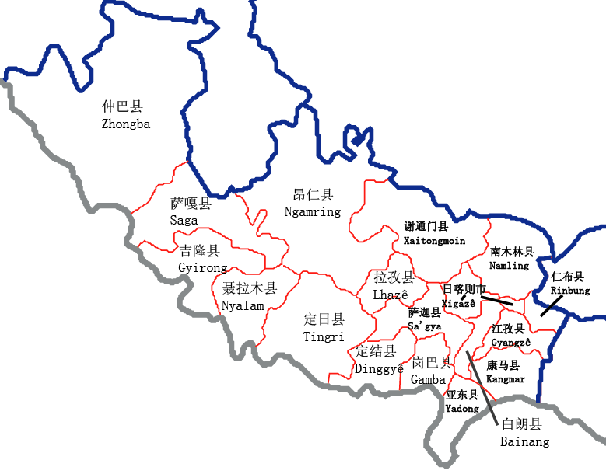
岗巴县 | 海拔 | 位置 | 距离 | 备注 | 定日县 | 海拔 | 位置 | 距离 | 备注 | 珠穆朗玛峰在定日县境内，东坡属曲当乡，西坡属扎西宗乡。近尼泊尔
岗巴镇 | 4589 | 西南 | 0:14:00 |  | 协格尔镇 | 4322 | 市区 | 0
龙中乡 | 4601 | 东北 | 0:18:00 |  | 岗嘎镇 | 4319 | 西 | 1:16:00
孔玛乡 | 4628 | 北 | 0:48:00 |  | 曲当乡 | 3565 | 东南 | 3:44+ | 无公路段
直克乡 | 4507 | 北 | 0:39:00 |  | 扎西宗乡 | 4199 | 西南 | 1:49+ | 无公路段
昌龙乡 | 4508 | 西南 | 0:26:00 |  | 克玛乡 | 4376 | 西 | 0:56+
聂拉木县 | 海拔 | 位置 | 距离 | 备注 | 绒辖乡 | 3518 | 西南 | 3:48:00 | 无公路段
聂拉木镇 | 3794 | 市区 | 0 |  | 措果乡 | 4180 | 东南 | 0:58:00
樟木镇 | 2222 | 南 | 0:45:00 |  | 曲洛乡 | 4191 | 东南 | 0:37:00
亚来乡 | 4419 | 北 | 0:42:00 |  | 长所乡 | 4174 | 东 | 0:59:00
琐作乡 | 4398 | 东北 | 2:34:00 |  | 尼辖乡 | 4246 | 东 | 1:29:00
乃龙乡 | 4367 | 东 | 2:10:00 |  | 扎果乡 | 4299 | 西 | 0:49:00
门布乡 | 4509 | 北 | 1:38:00 |  | 盆吉乡 | 4604 | 北 | 1:10+ | 无公路段
波绒乡 | 4663 | 西北 | 1:58:00 |  | 加措乡 | 4599 | 东北 | 0:33:00
亚东县 | 海拔 | 位置 | 距离 | 备注 | 康马县 | 海拔 | 位置 | 距离 | 备注
下司马镇 | 3019 | 市区 | 0 |  | 康马镇 | 4431 | 市区 | 0
帕里镇 | 4316 | 东北 | 1:01:00 |  | 涅如麦乡 | 4405 | 东北 | 0:58:00
下亚东乡 | 2903 | 南 | 0:15:00 |  | 涅如堆乡 | 4480 | 东 | 0:28:00
上亚东乡 | 3541 | 东北 | 0:15:00 |  | 嘎拉乡 | 4428 | 西南 | 0:57:00
康布乡 | 3793 | 北 | 0:44:00 |  | 萨马达乡 | 4390 | 西南 | 0:33:00
堆纳乡 | 4508 | 东北 | 1:28:00 |  | 康如乡 | 4370 | 西 | 0:50:00
吉汝乡 | 4606 | 北 | 2:38+ | 无公路段 | 少岗乡 | 4171 | 北 | 0:25:00
南木林县 | 海拔 | 位置 | 距离 | 备注 | 南尼乡 | 4079 | 北 | 0:41:00
南木林镇 | 4009 | 市区 | 0 |  | 雄章乡 | 4517 | 西 | 1:11:00
达那乡 | 4168 | 东 | 0:21:00 |  | 仁布县 | 海拔 | 位置 | 距离 | 备注
卡孜乡 | 3925 | 南 | 0:19:00 |  | 德吉林镇 | 3885 | 市区 | 0
多曲乡 | 3999 | 东南 | 2:43+ | 无公路段 | 康雄乡 | 4112 | 东 | 1:10:00
秋木乡 | 4022 | 西 | 0:36+ | 无公路段 | 切娃乡 | 3746 | 西北 | 0:19:00
土布加乡 | 3863 | 东南 | 1:41+ | 无公路段 | 姆乡 | 3840 | 西北 | 0:23:00
查尔乡 | 3801 | 东南 | 1:17+ | 无公路段 | 仁布乡 | 3847 | 西北 | 0:11:00
索金乡 | 4251 | 东 | 2:29+ | 无公路段 | 帕当乡 | 4129 | 东 | 1:51:00
达孜乡 | 4245 | 东 | 2:02+ | 无公路段 | 康雄乡 | 4105 | 东 | 1:10:00
奴玛乡 | 4007 | 东南 | 1:58:00 |  | 然巴乡 | 4261 | 东南 | 0:43:00
热当乡 | 4252 | 东 | 0:39:00 |  | 查巴乡 | 3988 | 东南 | 0:18:00
拉布普乡 | 4399 | 东北 | 0:57:00 |  | 萨嘎县 | 海拔 | 位置 | 距离 | 备注
甲措乡 | 4343 | 东北 | 0:39:00 |  | 加加镇 | 4507 | 市区 | 0
芒热乡 | 4379 | 东 | 2:58+ | 无公路段 | 夏如乡 | 4405 | 东 | 3:35+ | 无公路段
普当乡 | 4302 | 北 | 0:49:00 |  | 旦嘎乡 | 4549 | 东 | 1:57+ | 无公路段
仁堆乡 | 4400 | 北 | 1:07:00 |  | 达吉岭乡 | 4586 | 西北 | 0:28:00
艾玛乡 | 3843 | 南 | 0:59:00 |  | 如角乡 | 4590 | 西北 | 1:01+ | 无公路段
 |  |  |  |  | 拉藏乡 | 4584 | 西北 | 1:18:00
 |  |  |  |  | 雄如乡 | 4707 | 西 | 0:36:00
 |  |  |  |  | 昌果乡 | 4560 | 西南 | 2:34+ | 无公路段
日 喀 则 市

谢通门县 | 海拔 | 位置 | 距离 | 备注 | 吉隆县 | 海拔 | 位置 | 距离 | 备注
卡嘎镇 | 3999 | 市区 | 0 |  | 宗嘎镇 | 4089 | 市区 | 0
通门乡 | 3908 | 西 | 0:11:00 |  | 吉隆镇 | 2787 | 南 | 1:30:00
荣玛乡 | 3879 | 东南 | 0:23+ | 无公路段 | 折巴乡 | 4507 | 北 | 1:39:00
塔丁乡 | 4178 | 东南 | 1:30+ | 无公路段 | 贡当乡 | 4614 | 西 | 4:09+ | 无公路段
达那普乡 | 4238 | 东北 | 2:07+ | 无公路段 | 差那乡 | 4472 | 西南 | 2:41+ | 无公路段
南木切乡 | 4723 | 北 | 0:34:00 |  | 萨勒乡 | 2977 | 南 | 1:58+ | 无公路段
仁钦则乡 | 4072 | 东 | 1:11+ | 无公路段 | 昂仁县 | 海拔 | 位置 | 距离 | 备注
达木夏乡 | 4293 | 西北 | 5:14+ | 无公路段 | 卡嘎镇 | 4337 | 西南 | 0:11:00 | 近湖
美巴切勤乡 | 4562 | 西北 | 6:30+ | 无公路段 | 桑桑镇 | 4579 | 西 | 1:10:00
青都乡 | 4784 | 北 | 2:13:00 |  | 切热乡 | 4888 | 西 | 2:32:00
切琼乡 | 4989 | 北 | 6:14+ | 无公路段 | 秋窝乡 | 4085 | 东北 | 0:49:00
纳当乡 | 4346 | 北 | 1:20+ | 无公路段 | 达居乡 | 4005 | 东北 | 1:35:00
措布西乡 | 4496 | 西北 | 3:56+ | 无公路段 | 亚木乡 | 4099 | 东北 | 1:56:00
娘热乡 | 4563 | 东北 | 5:40+ | 无公路段 | 贡久布乡 | 4798 | 北 | 7:51+ | 无公路段
则许乡 | 4826 | 东北 | 3:35+ | 无公路段 | 达若乡 | 5062 | 北 | 3:49:00
春哲乡 | 4549 | 东北 | 2:25+ | 无公路段 | 措迈乡 | 4812 | 北 | 5:35:00
查布乡 | 4653 | 北 | 0:37:00 |  | 尼果乡 | 4679 | 西北 | 20:31:00 | 近湖
达那答乡 | 3915 | 东 | 0:51:00 |  | 孔隆乡 | 4907 | 西北 | 10:11+ | 无公路段
列巴乡 | 4708 | 西北 | 6:51:00 |  | 如沙乡 | 4963 | 西北 | 5:26+ | 无公路段
仲巴县 | 海拔 | 位置 | 距离 | 备注 | 阿木雄乡 | 4863 | 西北 | 4:15+ | 无公路段
帕羊镇 | 4602 | 西北 | 1:04:00 |  | 查孜乡 | 4820 | 西北 | 4:21+ | 无公路段
琼果乡 | 4815 | 东北 | 0:25:00 |  | 日吾其乡 | 4167 | 西 | 3:14+ | 无公路段
拉让乡 | 4591 | 市区 | 0 |  | 多白乡 | 4155 | 西南 | 1:22+ | 无公路段
亚热乡 | 4559 | 南 | 0:43:00 |  | 雄巴乡 | 4600 | 西北 | 5:11+ | 无公路段
布多乡 | 4927 | 东北 | 3:36:00
偏吉乡 | 4576 | 西 | 2:22+ | 无公路段
纳久乡 | 4582 | 西 | 2:14+ | 无公路段
吉拉乡 | 4602 | 西北 | 1:04:00
霍尔巴乡 | 4591 | 西北 | 2:06:00
吉玛乡 | 4748 | 北 | 6:39+ | 无公路段
仁多乡 | 4874 | 西北 | 11:58:00 | 近湖
隆嘎尔乡 | 4583 | 北 | 7:33:00 | 近湖
帕玛乡 | 4568 | 北 | 11:55:00 | 近湖

那 曲 市

色尼区 | 海拔 | 位置 | 距离 | 备注 | 嘉黎县 | 海拔 | 位置 | 距离 | 备注
那曲镇 | 4528 | 市区 | 0 | 市政府 | 阿扎镇 | 4499 | 市区 | 0
罗玛镇 | 4528 | 西南 | 0:31:00 |  | 嘉黎镇 | 4298 | 东北 | 2:19:00
古露镇 | 4698 | 西南 | 1:10:00 |  | 鸽群乡 | 4400 | 东北 | 2:54:00
香茂乡 | 4678 | 西南 | 0:54:00 |  | 藏比乡 | 4649 | 西 | 2:36:00
油恰乡 | 5394 | 南 | 2:24:00 | 无公路段 | 忠玉乡 | 3334 | 东南 | 2:41:00
那玛切乡 | 4621 | 西 | 1:52:00 | 近湖 | 措多乡 | 4602 | 西南 | 1:41:00
孔玛乡 | 4578 | 西南 | 1:02:00 |  | 措拉乡 | 4858 | 西南 | 2:18:00
达萨乡 | 4458 | 东南 | 0:54:00 |  | 林堤乡 | 4764 | 西北 | 1:47:00
洛麦乡 | 4580 | 东南 | 2:35:00 |  | 夏玛乡 | 4812 | 西 | 1:09:00
色雄乡 | 4352 | 东 | 3:44:00 | 无公路段 | 绒多乡 | 4354 | 西 | 2:34:00
尼玛乡 | 4230 | 西 | 8:19:00 |  | 聂荣县 | 海拔 | 位置 | 距离 | 备注
达前乡 | 4276 | 东北 | 1:37:00 |  | 聂荣镇 | 4619 | 市区 | 0
比如县 | 海拔 | 位置 | 距离 | 备注 | 色庆乡 | 4821 | 西南 | 0:25:00
比如镇 | 3913 | 市区 | 0 |  | 尼玛乡 | 4672 | 西南 | 1:02:00
夏曲镇 | 4258 | 西北 | 2:59:00 |  | 当木江乡 | 4506 | 东北 | 4:06:00 | 无公路段
白嘎乡 | 3982 | 东南 | 1:37:00 |  | 查当乡 | 4891 | 东北 | 3:33:00 | 无公路段
羊秀乡 | 4043 | 南 | 2:33:00 |  | 桑荣乡 | 4760 | 东北 | 0:46:00
香曲乡 | 4054 | 东 | 0:25:00 |  | 下曲乡 | 4688 | 东南 | 0:36:00
达塘乡 | 4133 | 西 | 1:30:00 |  | 白雄乡 | 4589 | 东 | 0:47:00
茶曲乡 | 4046 | 西 | 1:07:00 |  | 索雄乡 | 4704 | 东北 | 1:40:00 | 无公路段
良曲乡 | 3980 | 西 | 0:26:00 |  | 永曲乡 | 4930 | 东北 | 2:49:00 | 无公路段
扎拉乡 | 4137 | 北 | 3:53:00 |  | 申扎县 | 海拔 | 位置 | 距离 | 备注
恰则乡 | 4389 | 西北 | 1:53:00 |  | 申扎镇 | 4678 | 市区 | 0
安多县 | 海拔 | 位置 | 距离 | 备注 | 雄梅镇 | 4647 | 东北 | 1:24:00
帕那镇 | 4689 | 市区 | 0 |  | 马跃乡 | 4696 | 北 | 1:44:00 | 近湖
扎仁镇 | 4625 | 南 | 0:45:00 |  | 买巴乡 | 4682 | 东 | 1:30:00 | 近湖
雁石坪镇 | 4954 | 北 | 1:48:00 |  | 塔尔玛乡 | 4832 | 东南 | 1:30:00
强玛镇 | 4621 | 西 | 2:17:00 | 近湖 | 下过乡 | 4721 | 西 | 1:31:00
玛曲乡 | 4961 | 东北 | 0:30:00 | 无公路段 | 卡乡 | 4811 | 西南 | 3:15:00
多玛乡 | 4681 | 西南 | 0:33:00 | 无公路段 | 巴扎乡 | 4829 | 南 | 1:25:00 | 近湖
措玛乡 | 4594 | 西南 | 0:30:00 |  | 索县 | 海拔 | 位置 | 距离 | 备注
帮爱乡 | 4861 | 东北 | 0:59:00 | 无公路段 | 亚拉镇 | 3991 | 西南 | 1:28:00 | 无公路段
滩堆乡 | 4720 | 东 | 0:56:00 |  | 荣布镇 | 3855 | 东南 | 2:17:00
玛荣乡 | 4786 | 北 | 0:42:00 | 无公路段 | 热瓦乡 | 4038 | 南 | 0:42:00
扎曲乡 | 4865 | 西北 | 4:30:00 |  | 若达乡 | 3910 | 南 | 1:21:00
色务乡 | 4945 | 西北 | 10:11:00 | 无公路段 | 嘎美乡 | 3945 | 东南 | 1:37:00
岗尼乡 | 4890 | 西北 | 3:37:00 |  | 加勤乡 | 3892 | 东南 | 1:58:00
 |  |  |  |  | 西昌乡 | 3847 | 东南 | 2:38:00
 |  |  |  |  | 嘎木乡 | 4050 | 东南 | 13:01:00 | 无公路段
 |  |  |  |  | 江达乡 | 3694 | 东南 | 4:29:00 | 无公路段
 |  |  |  |  | 赤多乡 | 3930 | 东南 | 2:40:00 | 无公路段

那 曲 市

班戈县 | 海拔 | 位置 | 距离 | 备注 | 巴青县 | 海拔 | 位置 | 距离 | 备注
普保镇 | 4719 | 市区 | 0 |  | 拉西镇 | 4142 | 东 | 0:14:00
北拉镇 | 4589 | 东 | 1:15:00 |  | 杂色镇 | 4094 | 西北 | 1:13:00
佳琼镇 | 4800 | 东北 | 2:42:00 |  | 雅安镇 | 4119 | 东 | 0:51:00
德庆镇 | 4784 | 南 | 3:18:00 | 近湖 | 江绵乡 | 4338 | 东北 | 1:13:00
马前乡 | 4717 | 东北 | 2:16:00 |  | 玛如乡 | 4388 | 西北 | 2:40:00
门当乡 | 4627 | 西 | 1:04:00 |  | 阿秀乡 | 4194 | 西 | 1:44:00
保吉乡 | 4780 | 南 | 1:22:00 |  | 贡日乡 | 4746 | 东北 | 2:33:00
青龙乡 | 4693 | 东南 | 1:28:00 | 近湖 | 岗切乡 | 4683 | 北 | 4:12:00
新吉乡 | 4886 | 南 | 4:12:00 | 无公路段 | 巴青乡 | 4281 | 西北 | 2:20:00
尼玛乡 | 4832 | 东南 | 2:28:00 | 近湖 | 本塔乡 | 4288 | 西 | 2:10:00
尼玛县 | 海拔 | 位置 | 距离 | 备注 | 双湖县 | 海拔 | 位置 | 距离 | 备注
尼玛镇 | 4529 | 市区 | 0 |  | 措折罗玛镇 | 4511 | 西南 | 7:55:00 | 近湖
文布乡 | 4580 | 西南 | 2:18:00 | 无公路段 | 协德乡 | 4559 | 南 | 5:07:00
中仓乡 | 4857 | 西 | 2:50:00 |  | 雅曲乡 | 4712 | 东北 | 0:25:00 | 无公路段
卓瓦乡 | 4718 | 东南 | 4:53:00 |  | 嘎措乡 | 4791 | 西 | 1:58:00 | 无公路段
卓尼乡 | 4836 | 南 | 3:19:00 |  | 措折强玛乡 | 4983 | 西 | 2:19:00 | 无公路段
阿索乡 | 4777 | 西 | 1:42:00 |  | 多玛乡 | 4680 | 南 | 2:35:00
吉瓦乡 | 4932 | 南 | 5:02:00 | 无公路段 | 巴岭乡 | 4646 | 东南 | 8:29:00 | 无公路段
甲谷乡 | 4708 | 西南 | 3:38:00 | 近湖
俄久乡 | 4642 | 西北 | 1:25:00 | 无公路段
荣玛乡 | 4655 | 北 | 2:00:00 | 无公路段
达果乡 | 4731 | 西南 | 8:13:00 | 近湖
申亚乡 | 4695 | 东南 | 4:35:00
军仓乡 | 4712 | 西南 | 8:07:00 | 近湖
来多乡 | 4710 | 西南 | 5:05:00 | 近湖

阿 里 地 区

噶尔县 | 海拔 | 位置 | 距离 | 备注 | 普兰县 | 海拔 | 位置 | 距离 | 备注
狮泉河镇 | 4281 | 市区 | 0 | 市政府 | 普兰镇 | 3870 | 市区 | 0
扎西岗乡 | 4224 | 西 | 1:03:00 |  | 巴嘎乡 | 4663 | 北 | 1:50:00
门士乡 | 4419 | 南 | 2:33:00 |  | 霍尔乡 | 4594 | 东北 | 1:45:00 | 玛旁雍错
左左乡 | 4519 | 东南 | 0:47:00 |  | 日土县 | 海拔 | 位置 | 距离 | 备注
昆莎乡 | 4261 | 南 | 1:16:00 | 昆莎机场 | 日土镇 | 4260 | 市区 | 0
札达县 | 海拔 | 位置 | 距离 | 备注 | 多玛乡 | 4431 | 东北 | 1:30:00
萨让乡 | 3605 | 西 | 5:42:00 | 无公路段 | 日松乡 | 4323 | 南 | 0:29:00
达巴乡 | 4557 | 东南 | 5:05:00 | 无公路段 | 热帮乡 | 4346 | 东南 | 4:18:00
底雅乡 | 2967 | 西北 | 7:18:00 | 无公路段 | 东汝乡 | 4632 | 东北 | 3:45:00
香孜乡 | 4233 | 北 | 1:26:00 |  | 革吉县 | 海拔 | 位置 | 距离 | 备注
曲松乡 | 4267 | 西北 | 7:55:00 | 无公路段 | 革吉镇 | 4519 | 南 | 1:08:00
楚鲁松杰乡 | 3595 | 西北 | 11:31:00 | 无公路段 | 雄巴乡 | 4588 | 东南 | 1:59:00
改则县 | 海拔 | 位置 | 距离 | 备注 | 亚热乡 | 4836 | 东南 | 6:34:00
改则镇 | 4424 | 市区 | 0 |  | 盐湖乡 | 4365 | 东 | 2:32:00
物玛乡 | 4455 | 西 | 0:53:00 |  | 文布当桑乡 | 4459 | 东 | 3:05:00
先遣乡 | 4536 | 西北 | 3:01:00 |  | 措勤县 | 海拔 | 位置 | 距离 | 备注
麻米乡 | 4359 | 西南 | 3:05:00 | 无公路段 | 措勤镇 | 4652 | 市区 | 0
洞措乡 | 4423 | 东南 | 1:13:00 |  | 磁石乡 | 4674 | 东北 | 1:11:00
古姆乡 | 4836 | 东北 | 7:57:00 |  | 曲洛乡 | 4763 | 东南 | 2:21:00
察布乡 | 4569 | 北 | 5:47:00 |  | 江让乡 | 4675 | 西南 | 1:07:00 | 近湖
 |  |  |  |  | 达雄乡 | 4687 | 北 | 1:10:00

林芝市
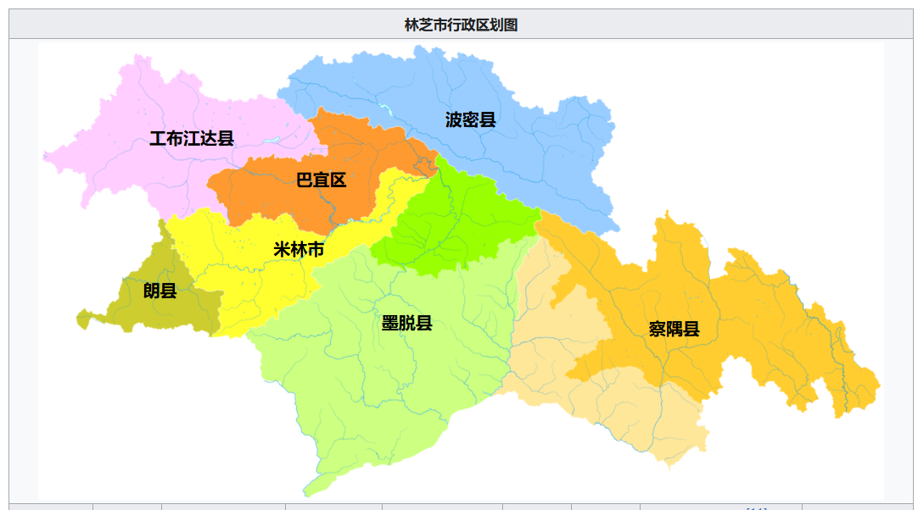
巴宜区 | 海拔 | 位置 | 车程 | 备注
白玛岗街道 | 2995 | 市区 | 0 | 市政府
觉木街道 | 3006 | 市区 | 0 | 农牧学院
八一镇 | 2992 | 市区 | 0
林芝镇 | 3006 | 东南 | 0:24:00
米瑞乡 | 2937 | 东南 | 0:54:00
布久乡 | 2938 | 南 | 0:31:00 | 靠近机场
鲁朗镇 | 3389 | 东 | 1:35:00
百巴镇 | 3148 | 西 | 0:52:00
更章门巴民族乡 | 3074 | 西北 | 0:37:00
米林市 | 海拔 | 位置 | 距离 | 备注
米林镇 | 3031 | 市区 | 0 | 米林机场
南伊珞巴民族乡 | 2961 | 南 | 0:12:00 | 南邻藏南
羌纳乡 | 3001 | 东北 | 0:42:00 | 靠近机场
丹娘乡 | 3030 | 东北 | 1:06:00 | 南邻藏南
派镇 | 3005 | 东北 | 1:35:00 | 南邻藏南
扎西绕登乡 | 2981 | 西 | 0:26:00 | 靠近机场
里龙乡 | 2965 | 西 | 0:43:00 | 南邻藏南
卧龙镇 | 3042 | 西 | 1:05:00
察隅县 | 海拔 | 位置 | 距离 | 备注
竹瓦根镇 | 2308 | 市区 | 0 | 南邻缅北
下察隅镇 | 1607 | 西 | 1:32:00 | 南邻藏南
上察隅镇 | 1992 | 西 | 2:33:00 | 南邻藏南
古玉乡 | 3300 | 北 | 1:29:00
古拉乡 | 2463 | 东北 | 8:34+ | 路险近滇
察瓦龙乡 | 1866 | 东 | 7:23+ | 路险邻滇
朗县 | 海拔 | 位置 | 距离 | 备注
拉多乡 | 3323 | 南 | 0:12:00
洞嘎镇 | 3184 | 东南 | 0:33:00
金东乡 | 3188 | 东南 | 1:00:00 | 南邻藏南
朗镇 | 3132 | 西 | 0:16:00
仲达镇 | 3242 | 西 | 0:34:00
登木乡 | 3682 | 西南 | 1:10:00
工布江达县 | 海拔 | 位置 | 距离 | 备注
工布江达镇 | 3415 | 市区 | 0
仲莎乡 | 3362 | 东 | 0:15:00
巴河镇 | 3217 | 东 | 0:34:00
错高乡 | 3469 | 东 | 1:13:00
朱拉乡 | 3475 | 东北 | 1:10:00
江达乡 | 3506 | 西北 | 0:17:00
金达镇 | 3745 | 西北 | 0:51:00
娘蒲乡 | 3848 | 北 | 1:02:00
加兴乡 | 3949 | 西 | 0:49:00
墨脱县 | 海拔 | 位置 | 距离 | 备注
墨脱镇 | 1144 | 市区 | 0
德兴乡 | 1422 | 西 | 0:25:00
背崩乡 | 853 | 西南 | 0:53:00 | 南邻藏南
达木珞巴民族乡 | 1554 | 东北 | 1:08:00
格当乡 | 1883 | 东 | 1:20+ | 无公路段
帮辛乡 | 1160 | 北 | 1:14:00
加热萨乡 | 1121 | 北 | 1:33+ | 无公路段
甘登乡 | 1992 | 北 | 1:48+ | 无公路段
波密县 | 海拔 | 位置 | 距离 | 备注
扎木镇 | 2732 | 市区 | 0
古乡 | 2673 | 西 | 0:37:00 | 近湖
倾多镇 | 2765 | 西北 | 0:51:00
玉许乡 | 2938 | 西北 | 1:33:00
易贡乡 | 2214 | 西北 | 2:44:00 | 近湖
八盖乡 | 2826 | 西北 | 4:21:00
松宗镇 | 3044 | 东南 | 0:48:00
玉普乡 | 3193 | 东南 | 1:10:00
多吉乡 | 3355 | 东北 | 1:13:00
康玉乡 | 3837 | 东北 | 3:09+ | 无公路段

拉萨市
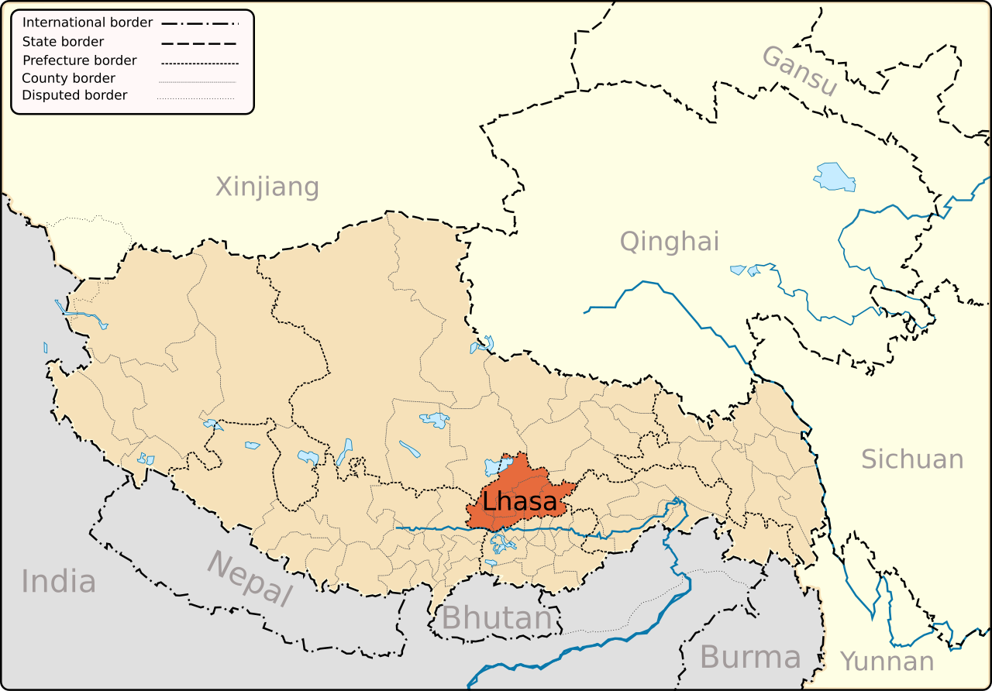
城关区 | 海拔 | 位置 | 距离 | 备注
八廓街道 | 3657 | 市区 | 0
吉日街道 | 3664 | 市区 | 0
吉崩岗街道 | 3663 | 市区 | 0
扎细街道 | 3660 | 市区 | 0
公德林街道 | 3657 | 市区 | 0:12:00 | 省府驻地
嘎玛贡桑街道 | 3659 | 市区 | 0
两岛街道 | 3654 | 市区 | 0:12:00
金珠西路街道 | 3643 | 西 | 0:24:00
蔡公堂街道 | 3673 | 东北 | 0:21:00
夺底街道 | 3771 | 北 | 0:20:00
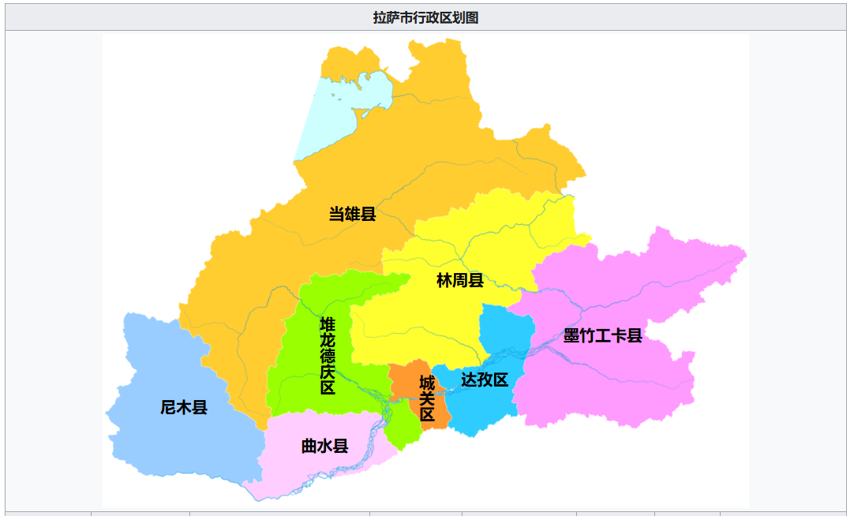
娘热街道 | 3673 | 西北 | 0:19:00
纳金街道 | 3657 | 东 | 0:13:00 | 市政府
林周县 | 海拔 | 位置 | 距离 | 备注
甘丹曲果镇 | 3761 | 市区 | 0
春堆乡 | 3943 | 西 | 0:41:00
松盘乡 | 3897 | 北 | 0:23:00
强嘎乡 | 3848 | 西北 | 0:24:00
卡孜乡 | 3925 | 西 | 0:18:00
边觉林乡 | 3732 | 东南 | 0:26:00
江热夏乡 | 3743 | 东南 | 0:14:00
阿朗乡 | 3992 | 东北 | 1:50:00
唐古乡 | 4132 | 东北 | 2:08:00
旁多乡 | 4191 | 东北 | 2:41+ | 无公路段
尼木县 | 海拔 | 位置 | 距离 | 备注
塔荣镇 | 3794 | 市区 | 0
吞巴镇 | 3844 | 东南 | 0:31:00
尼木乡 | 3832 | 西 | 0:11:00
续迈乡 | 3924 | 东北 | 0:30:00
普松乡 | 3996 | 北 | 0:15:00
卡如乡 | 3772 | 西南 | 0:36:00
帕古乡 | 4209 | 西北 | 0:31:00
麻江乡 | 4474 | 西北 | 1:00:00
堆龙德庆区 | 海拔 | 位置 | 距离 | 备注
东嘎街道 | 3655 | 市区 | 0
羊达街道 | 3680 | 西 | 0:14:00
乃琼镇 | 3649 | 南 | 0:11:00
古荣镇 | 3798 | 西北 | 0:35:00
马镇 | 3888 | 西北 | 0:52:00
德庆镇 | 3986 | 西北 | 1:07:00
柳梧乡 | 3626 | 东南 | 0:28:00
达孜区 | 海拔 | 位置 | 距离 | 备注
德庆镇 | 3986 | 市区 | 0
塔杰乡 | 3723 | 东北 | 0:19:00
章多乡 | 3735 | 东北 | 0:26:00
唐嘎乡 | 3752 | 东北 | 0:49:00
雪乡 | 3750 | 东北 | 0:41:00
帮堆乡 | 3694 | 东北 | 0:11:00
当雄县 | 海拔 | 位置 | 距离 | 备注
当曲卡镇 | 4301 | 市区 | 0
羊八井镇 | 4287 | 西南 | 0:51:00
纳木湖乡 | 4853 | 北 | 0:44:00 | 纳木错湖
公塘乡 | 4292 | 东北 | 0
宁中乡 | 4216 | 西南 | 0:31:00
格达乡 | 4393 | 西南 | 1:26:00
乌玛塘乡 | 4473 | 东 | 0:40:00
龙仁乡 | 4343 | 东 | 0:27:00
曲水县 | 海拔 | 位置 | 距离 | 备注
曲水镇 | 3586 | 市区 | 0
达嘎镇 | 3602 | 西南 | 0:11:00
才纳乡 | 3608 | 东北 | 0:24:00
南木乡 | 3617 | 东北 | 0:26:00
聂当乡 | 3629 | 东北 | 0:45:00
茶巴拉乡 | 3613 | 西南 | 0:27:00
墨竹工卡县 | 海拔 | 位置 | 距离 | 备注
工卡镇 | 3843 | 市区 | 0
扎雪乡 | 3911 | 北 | 0:51:00
门巴乡 | 4220 | 东北 | 1:04:00
扎西岗乡 | 3970 | 东南 | 0:27:00
日多乡 | 4445 | 东南 | 1:02:00
尼玛江热乡 | 3918 | 东北 | 0:26:00
甲玛乡 | 3849 | 西南 | 0:22:00
唐加乡 | 3835 | 东北 | 0:11:00

昌都市
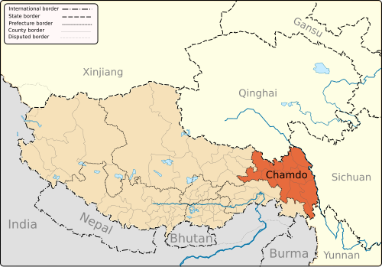
左贡县 | 海拔 | 位置 | 距离 | 备注
旺达镇 | 3832 | 西北 | 0:11:00
田妥镇 | 4000 | 西北 | 0:47:00
扎玉镇 | 3418 | 东南 | 2:26:00
东坝乡 | 2831 | 西北 | 2:06:00
中林卡乡 | 2706 | 西南 | 3:59:00 | 无公路段
美玉乡 | 4093 | 西北 | 1:38:00
下林卡乡 | 2462 | 西南 | 5:53:00
碧土乡 | 2727 | 东南 | 4:41:00
仁果乡 | 2929 | 东北 | 3:10:00 | 无公路段
绕金乡 | 2513 | 南 | 4:07:00
洛隆县 | 海拔 | 位置 | 距离 | 备注
孜托镇 | 3648 | 市区 | 0
硕督镇 | 3487 | 西北 | 0:32:00
康沙镇 | 3983 | 东 | 0:53:00
马利镇 | 3187 | 东北 | 2:07:00
玉西乡 | 4051 | 东 | 2:16:00
新荣乡 | 3281 | 北 | 0:45:00
达龙乡 | 3261 | 东北 | 1:36:00
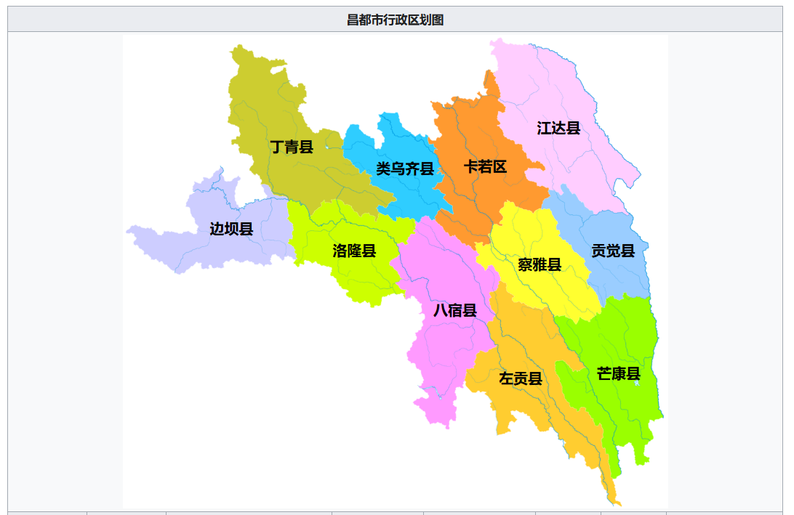
腊久乡 | 4010 | 东南 | 1:52:00
俄西乡 | 3414 | 西北 | 1:15:00
中亦乡 | 3846 | 西 | 1:19:00
白达乡 | 3247 | 东 | 2:01:00
边坝县 | 海拔 | 位置 | 距离 | 备注
草卡镇 | 3726 | 西南 | 0:11:00
边坝镇 | 3989 | 东南 | 0:39:00
马武乡 | 4068 | 东 | 2:40:00 | 无公路段
热玉乡 | 3601 | 东北 | 3:19:00 | 无公路段
尼木乡 | 3835 | 西北 | 2:31:00
沙丁乡 | 3632 | 北 | 3:00:00 | 无公路段
金岭乡 | 3790 | 东北 | 2:25:00 | 无公路段
加贡乡 | 3984 | 西南 | 5:15:00 | 无公路段
马秀乡 | 3932 | 西北 | 0:20:00
都瓦乡 | 4517 | 东北 | 2:12:00 | 无公路段
拉孜乡 | 4137 | 东南 | 1:00:00
八宿县 | 海拔 | 位置 | 距离 | 备注
白玛镇 | 3375 | 西南 | 0:20:00 | 无公路段
然乌镇 | 3917 | 西南 | 1:36:00
帮达镇 | 4124 | 东北 | 2:50:00 | 无公路段
同卡镇 | 4167 | 西北 | 5:26:00
林卡乡 | 3188 | 东 | 0:48:00
夏里乡 | 3297 | 西北 | 9:49:00
拥巴乡 | 3245 | 西北 | 9:44:00
瓦乡 | 4312 | 西北 | 0:40:00 | 无公路段
吉达乡 | 3873 | 西南 | 0:41:00
卡瓦百庆乡 | 4079 | 东北 | 0:52:00 | 无公路段
吉中乡 | 4172 | 东北 | 2:54:00 | 无公路段
益庆乡 | 4388 | 东北 | 3:24:00 | 邦达机场
拉根乡 | 3116 | 东 | 0:19:00
郭庆乡 | 4369 | 北 | 4:02:00
芒康县 | 海拔 | 位置 | 距离 | 备注
嘎托镇 | 3871 | 市区 | 0
如美镇 | 2673 | 西南 | 1:20:00
曲孜卡乡 | 2347 | 南 | 2:15:00
木许乡 | 2337 | 南 | 2:55:00
盐井纳西民族乡 | 2563 | 南 | 2:16:00
朱巴龙乡 | 2458 | 东北 | 3:25:00
曲登乡 | 3317 | 西南 | 2:49:00
徐中乡 | 3353 | 南 | 2:05:00
帮达乡 | 3723 | 东北 | 1:29:00 | 无公路段
戈波乡 | 3667 | 东北 | 4:42:00
洛尼乡 | 3756 | 北 | 0:47:00
措瓦乡 | 3617 | 西北 | 1:15:00
昂多乡 | 3981 | 北 | 1:22:00
宗西乡 | 3454 | 东北 | 2:10:00
莽岭乡 | 3703 | 东南 | 2:37:00
索多西乡 | 2489 | 西北 | 3:09:00
江达县 | 海拔 | 位置 | 距离 | 备注
江达镇 | 3711 | 市区 | 0
岗托镇 | 3418 | 东 | 1:16:00
邓柯乡 | 3321 | 西北 | 7:13:00 | 无公路段
岩比乡 | 3101 | 东南 | 2:34:00 | 无公路段
卡贡乡 | 3657 | 西南 | 0:17:00
生达乡 | 3801 | 西南 | 8:24:00 | 无公路段
娘西乡 | 3768 | 南 | 1:22:00
字呷乡 | 3950 | 西北 | 2:44:00 | 无公路段
青泥洞乡 | 3971 | 西南 | 1:07:00
汪布顶乡 | 3161 | 北 | 3:46:00 | 无公路段
德登乡 | 3958 | 西北 | 1:42:00 | 无公路段
同普乡 | 3252 | 东北 | 0:30:00
波罗乡 | 2928 | 东南 | 2:11:00 | 无公路段
贡觉县 | 海拔 | 位置 | 距离 | 备注
莫洛镇 | 3619 | 市区 | 0
敏都乡 | 3042 | 东南 | 2:07:00
则巴乡 | 3897 | 东 | 1:47:00
罗麦乡 | 3185 | 东 | 2:56:00
沙东乡 | 3464 | 东 | 3:26:00
克日乡 | 2982 | 东 | 2:33:00
木协乡 | 2993 | 东南 | 2:19:00
阿旺乡 | 3918 | 东南 | 0:57:00
拉妥乡 | 4282 | 南 | 1:33:00
雄松乡 | 3615 | 东南 | 2:11:00
哈加乡 | 3735 | 南 | 0:33:00
相皮乡 | 3623 | 北 | 0:31:00
察雅县 | 海拔 | 位置 | 距离 | 备注
烟多镇 | 3152 | 市区 | 0
吉塘镇 | 3222 | 西北 | 0:46:00
香堆镇 | 3654 | 东 | 1:11:00
宗沙乡 | 3952 | 东南 | 2:12:00
肯通乡 | 4114 | 北 | 1:57:00 | 无公路段
卡贡乡 | 3096 | 西南 | 0:32:00 | 无公路段
扩达乡 | 4031 | 东北 | 1:50:00 | 无公路段
新卡乡 | 3322 | 西北 | 1:20:00
王卡乡 | 3713 | 东北 | 1:13:00 | 无公路段
阿孜乡 | 4057 | 东南 | 2:00:00
巴日乡 | 3770 | 东南 | 1:42:00 | 无公路段
荣周乡 | 3444 | 东南 | 0:36:00 | 无公路段
察拉乡 | 3949 | 南 | 5:23:00 | 无公路段
卡若区 | 海拔 | 位置 | 距离 | 备注
城关镇 | 3224 | 市区 | 0 | 市政府
卡若镇 | 3260 | 南 | 0:11:00
俄洛镇 | 3293 | 西北 | 0:29:00
沙贡乡 | 3466 | 西北 | 1:49:00
芒达乡 | 3522 | 西北 | 2:28:00 | 无公路段
如意乡 | 3316 | 北 | 0:25:00
日通乡 | 3336 | 北 | 0:51:00
柴维乡 | 3775 | 北 | 1:39:00
约巴乡 | 3705 | 北 | 2:44:00
嘎玛乡 | 3447 | 北 | 2:56:00
若巴乡 | 3992 | 西南 | 3:06:00 | 无公路段
埃西乡 | 3423 | 东南 | 0:38:00 | 无公路段
妥坝乡 | 4038 | 东北 | 2:21:00 | 无公路段
拉多乡 | 3707 | 东北 | 1:57:00 | 无公路段
面达乡 | 3682 | 北 | 5:16:00 | 无公路段
类乌齐县 | 海拔 | 位置 | 距离 | 备注
类乌齐镇 | 3891 | 西北 | 0:34:00
桑多镇 | 3792 | 市区 | 0
伊日乡 | 4021 | 北 | 2:10:00 | 无公路段
卡玛多乡 | 4053 | 西南 | 0:31:00
长毛岭乡 | 4027 | 西北 | 2:20:00
滨达乡 | 3698 | 东南 | 0:34:00
尚卡乡 | 3598 | 北 | 3:47:00 | 无公路段
吉多乡 | 3757 | 北 | 1:38:00
岗色乡 | 4163 | 西北 | 1:51:00
甲桑卡乡 | 4295 | 北 | 1:58:00
丁青县 | 海拔 | 位置 | 距离 | 备注
丁青镇 | 3867 | 西北 | 0:11:00
尺牍镇 | 3750 | 西北 | 1:21:00
沙贡乡 | 3620 | 东南 | 0:32:00
木塔乡 | 4470 | 北 | 5:58:00 | 无公路段
布塔乡 | 4439 | 北 | 3:35:00
巴达乡 | 4117 | 西 | 2:14:00
甘岩乡 | 3965 | 西北 | 2:08:00
嘎塔乡 | 4160 | 西北 | 2:52:00 | 无公路段
色扎乡 | 3962 | 西北 | 0:59:00
协雄乡 | 3789 | 市区 | 0
桑多乡 | 3594 | 西北 | 0:55:00
当堆乡 | 3888 | 西南 | 1:51:00 | 无公路段
觉恩乡 | 3655 | 东南 | 0:52:00

武汉大学 | 男 | 电波 | 昌都 | 察雅县乡村振兴局
山东师范大学 | 男 | 法学 | 昌都 | 丁青县自然资源局
武汉大学 | 男 | 遥感 | 昌都 | 类乌齐县乡村振兴局

山南市
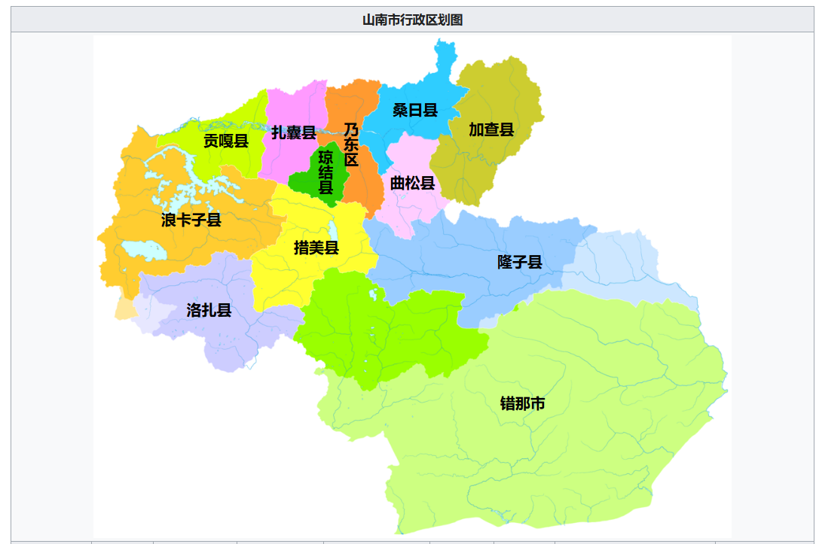
扎囊县 | 海拔 | 位置 | 距离 | 备注
扎塘镇 | 3569 | 市区 | 0
桑耶镇 | 3597 | 东北 | 0:34:00 | 近拉萨
阿扎乡 | 3658 | 西北 | 0:23:00 | 近拉萨
扎其乡 | 3562 | 东 | 0:11:00
吉汝乡 | 4024 | 南 | 0:22:00
桑日县 | 海拔 | 位置 | 距离 | 备注
桑日镇 | 3574 | 市区 | 0
增期乡 | 4099 | 东北 | 0:56:00
白堆乡 | 3669 | 东 | 0:34:00
绒乡 | 3552 | 南 | 0:11:00
曲松县 | 海拔 | 位置 | 距离 | 备注
曲松镇 | 3938 | 市区 | 0
罗布沙镇 | 4198 | 北 | 1:06+ | 无公路段
邱多江乡 | 4408 | 南 | 0:56:00
堆随乡 | 3941 | 西南 | 0:43:00
下江乡 | 3988 | 东南 | 0:11:00
措美县 | 海拔 | 位置 | 距离 | 备注
措美镇 | 4136 | 市区 | 0
哲古镇 | 4621 | 东北 | 1:01:00 | 近湖
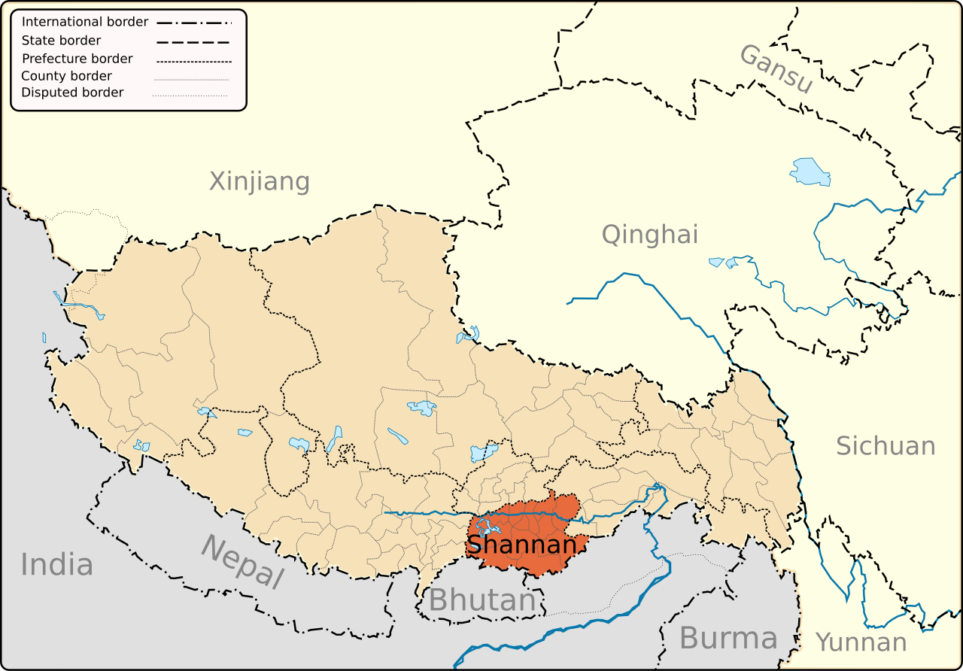
乃西乡 | 4219 | 西南 | 0:22:00
古堆乡 | 4457 | 东 | 1:04:00
加查县 | 海拔 | 位置 | 距离 | 备注
加查镇 | 3272 | 东 | 0:21:00
安绕镇 | 3429 | 市区 | 0
拉绥乡 | 3540 | 西南 | 0:32:00
崔久乡 | 4576 | 北 | 1:06:00
坝乡 | 4175 | 东北 | 0:57+ | 无公路段
冷达乡 | 3272 | 东南 | 0:33:00
洛林乡 | 3603 | 南 | 0:35:00
错那市 | 海拔 | 位置 | 距离 | 备注
错那镇 | 4353 | 市区 | 0
卡达乡 | 4050 | 东 | 1:34+ | 无公路段
觉拉乡 | 3960 | 东北 | 1:56:00
浪坡乡 | 3991 | 南 | 1:00+ | 无公路段
曲卓木乡 | 4883 | 西北 | 1:00+ | 无公路段
库局乡 | 4211 | 西 | 2:25+ | 无公路段
麻麻门巴民族乡 | 2922 | 西南 | 0:55+ | 无公路段
贡日门巴民族乡 | 3209 | 西南 | 1:03+ | 无公路段
吉巴门巴民族乡 | 3488 | 西南 | 0:51+ | 无公路段
勒门巴民族乡 | 2405 | 西南 | 1:09+ | 无公路段
乃东区 | 海拔 | 位置 | 距离 | 备注
泽当街道 | 3558 | 市区 | 0 | 市政府
昌珠镇 | 3578 | 南 | 0:12:00
颇章乡 | 3674 | 南 | 0:23:00
结巴乡 | 3642 | 东北 | 0:30:00
多颇章乡 | 3666 | 西北 | 0:31:00
索珠乡 | 3848 | 东北 | 0:42:00
亚堆乡 | 3892 | 南 | 0:44:00
贡嘎县 | 海拔 | 位置 | 距离 | 备注
吉雄镇 | 3576 | 市区 | 0 | 近机场
岗堆镇 | 3586 | 西 | 0:31:00 | 近拉萨
甲竹林镇 | 3616 | 西 | 0:21:00 | 贡嘎机场
江塘镇 | 3611 | 西 | 0:56:00 | 近拉萨
杰德秀镇 | 3579 | 东 | 0:20:00 | 近机场
朗杰学乡 | 3750 | 东南 | 0:42:00
昌果乡 | 3628 | 东 | 0:48:00
东拉乡 | 4464 | 西南 | 1:26:00 | 羊卓雍措
克西乡 | 3627 | 东南 | 0:27:00
琼结县 | 海拔 | 位置 | 距离 | 备注
琼结镇 | 3760 | 市区 | 0
拉玉乡 | 3690 | 北 | 0:22:00
下水乡 | 3693 | 北 | 0:11:00
加麻乡 | 4062 | 西南 | 0:24:00
洛扎县 | 海拔 | 位置 | 距离 | 备注
洛扎镇 | 4024 | 市区 | 0
拉康镇 | 3268 | 东南 | 1:29+ | 无公路段
生格乡 | 3736 | 东南 | 0:50+ | 无公路段
边巴乡 | 3794 | 东南 | 2:12:00
扎日乡 | 4313 | 西 | 0:26:00
色乡 | 3984 | 南 | 1:00:00 | 南邻不丹
拉郊乡 | 3488 | 东南 | 1:56+ | 南邻不丹
隆子县 | 海拔 | 位置 | 距离 | 备注
隆子镇 | 3865 | 市区 | 0
日当镇 | 3992 | 西 | 0:28:00
列麦乡 | 3913 | 东 | 0:18:00
热荣乡 | 4172 | 西北 | 0:46:00
三安曲林乡 | 3323 | 东北 | 3:09:00
准巴乡 | 3279 | 东 | 1:22:00
雪萨乡 | 4087 | 北 | 1:33+ | 无公路段
扎日乡 | 2903 | 东北 | 7:01+ | 南邻藏南
玉麦乡 | 3638 | 东北 | 3:54:00
加玉乡 | 3505 | 东南 | 0:59:00
斗玉珞巴民族乡 | 3088 | 东 | 2:27:00 | 南邻藏南
浪卡子县 | 海拔 | 位置 | 距离 | 备注
浪卡子镇 | 4466 | 市区 | 0
打隆镇 | 4475 | 南 | 0:29:00
普玛江塘乡 | 5011 | 南 | 1:36:00 | 近湖
多却乡 | 4505 | 东南 | 1:15:00 | 近湖
阿扎乡 | 3658 | 东 | 0:42:00 | 近湖
卡龙乡 | 4466 | 东北 | 0:37+ | 近湖
工布学乡 | 4456 | 东 | 2:10:00 | 近湖
卡热乡 | 3859 | 北 | 2:55+ | 无公路段
白地乡 | 4439 | 北 | 0:26:00 | 近湖
张达乡 | 4489 | 东 | 2:43:00 | 近湖

那曲市
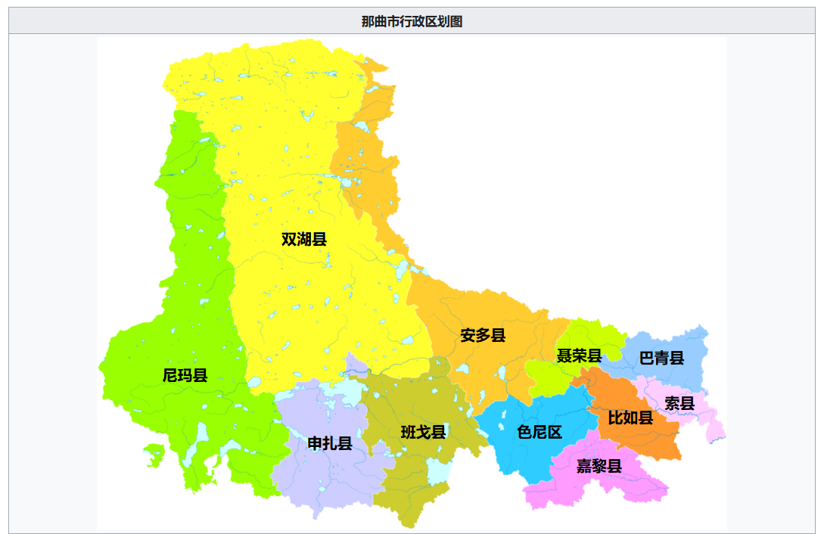
班戈县 | 海拔 | 位置 | 距离 | 备注
普保镇 | 4719 | 市区 | 0
北拉镇 | 4589 | 东 | 1:15:00
佳琼镇 | 4800 | 东北 | 2:42:00
德庆镇 | 4784 | 南 | 3:18:00 | 近湖
马前乡 | 4717 | 东北 | 2:16:00
门当乡 | 4627 | 西 | 1:04:00
保吉乡 | 4780 | 南 | 1:22:00
青龙乡 | 4693 | 东南 | 1:28:00 | 近湖
新吉乡 | 4886 | 南 | 4:12:00 | 无公路段
尼玛乡 | 4832 | 东南 | 2:28:00 | 近湖
尼玛县 | 海拔 | 位置 | 距离 | 备注
尼玛镇 | 4529 | 市区 | 0
文布乡 | 4580 | 西南 | 2:18:00 | 无公路段
中仓乡 | 4857 | 西 | 2:50:00
卓瓦乡 | 4718 | 东南 | 4:53:00
卓尼乡 | 4836 | 南 | 3:19:00
阿索乡 | 4777 | 西 | 1:42:00
吉瓦乡 | 4932 | 南 | 5:02:00 | 无公路段
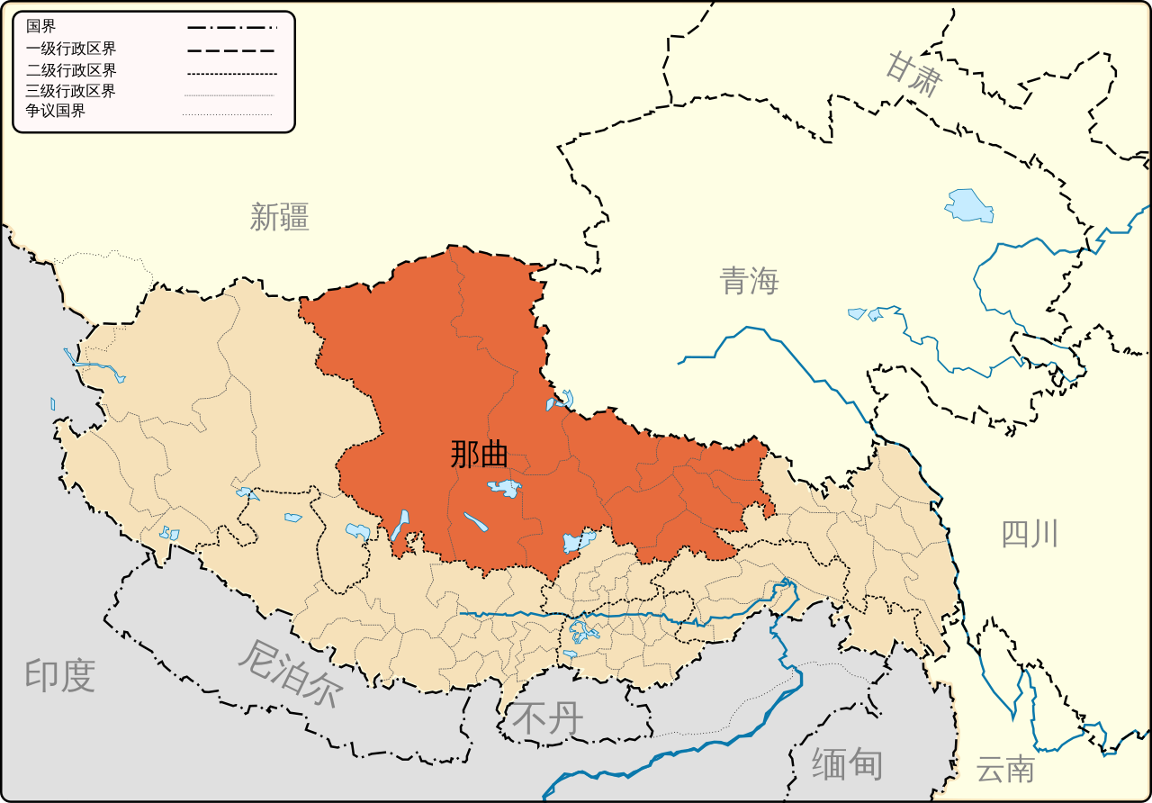
甲谷乡 | 4708 | 西南 | 3:38:00 | 近湖
俄久乡 | 4642 | 西北 | 1:25:00 | 无公路段
荣玛乡 | 4655 | 北 | 2:00:00 | 无公路段
达果乡 | 4731 | 西南 | 8:13:00 | 近湖
申亚乡 | 4695 | 东南 | 4:35:00
军仓乡 | 4712 | 西南 | 8:07:00 | 近湖
来多乡 | 4710 | 西南 | 5:05:00 | 近湖
巴青县 | 海拔 | 位置 | 距离 | 备注
拉西镇 | 4142 | 东 | 0:14:00
杂色镇 | 4094 | 西北 | 1:13:00
雅安镇 | 4119 | 东 | 0:51:00
江绵乡 | 4338 | 东北 | 1:13:00
玛如乡 | 4388 | 西北 | 2:40:00
阿秀乡 | 4194 | 西 | 1:44:00
贡日乡 | 4746 | 东北 | 2:33:00
岗切乡 | 4683 | 北 | 4:12:00
巴青乡 | 4281 | 西北 | 2:20:00
本塔乡 | 4288 | 西 | 2:10:00
双湖县 | 海拔 | 位置 | 距离 | 备注
措折罗玛镇 | 4511 | 西南 | 7:55:00 | 近湖
协德乡 | 4559 | 南 | 5:07:00
雅曲乡 | 4712 | 东北 | 0:25:00 | 无公路段
嘎措乡 | 4791 | 西 | 1:58:00 | 无公路段
措折强玛乡 | 4983 | 西 | 2:19:00 | 无公路段
多玛乡 | 4680 | 南 | 2:35:00
巴岭乡 | 4646 | 东南 | 8:29:00 | 无公路段
嘉黎县 | 海拔 | 位置 | 距离 | 备注
阿扎镇 | 4499 | 市区 | 0
嘉黎镇 | 4298 | 东北 | 2:19:00
鸽群乡 | 4400 | 东北 | 2:54:00
藏比乡 | 4649 | 西 | 2:36:00
忠玉乡 | 3334 | 东南 | 2:41:00
措多乡 | 4602 | 西南 | 1:41:00
措拉乡 | 4858 | 西南 | 2:18:00
林堤乡 | 4764 | 西北 | 1:47:00
夏玛乡 | 4812 | 西 | 1:09:00
绒多乡 | 4354 | 西 | 2:34:00
聂荣县 | 海拔 | 位置 | 距离 | 备注
聂荣镇 | 4619 | 市区 | 0
色庆乡 | 4821 | 西南 | 0:25:00
尼玛乡 | 4672 | 西南 | 1:02:00
当木江乡 | 4506 | 东北 | 4:06:00 | 无公路段
查当乡 | 4891 | 东北 | 3:33:00 | 无公路段
桑荣乡 | 4760 | 东北 | 0:46:00
下曲乡 | 4688 | 东南 | 0:36:00
白雄乡 | 4589 | 东 | 0:47:00
索雄乡 | 4704 | 东北 | 1:40:00 | 无公路段
永曲乡 | 4930 | 东北 | 2:49:00 | 无公路段
申扎县 | 海拔 | 位置 | 距离 | 备注
申扎镇 | 4678 | 市区 | 0
雄梅镇 | 4647 | 东北 | 1:24:00
马跃乡 | 4696 | 北 | 1:44:00 | 近湖
买巴乡 | 4682 | 东 | 1:30:00 | 近湖
塔尔玛乡 | 4832 | 东南 | 1:30:00
下过乡 | 4721 | 西 | 1:31:00
卡乡 | 4811 | 西南 | 3:15:00
巴扎乡 | 4829 | 南 | 1:25:00 | 近湖
索县 | 海拔 | 位置 | 距离 | 备注
亚拉镇 | 3991 | 西南 | 1:28:00 | 无公路段
荣布镇 | 3855 | 东南 | 2:17:00
热瓦乡 | 4038 | 南 | 0:42:00
若达乡 | 3910 | 南 | 1:21:00
嘎美乡 | 3945 | 东南 | 1:37:00
加勤乡 | 3892 | 东南 | 1:58:00
西昌乡 | 3847 | 东南 | 2:38:00
嘎木乡 | 4050 | 东南 | 13:01:00 | 无公路段
江达乡 | 3694 | 东南 | 4:29:00 | 无公路段
赤多乡 | 3930 | 东南 | 2:40:00 | 无公路段
色尼区 | 海拔 | 位置 | 距离 | 备注
那曲镇 | 4528 | 市区 | 0 | 市政府
罗玛镇 | 4528 | 西南 | 0:31:00
古露镇 | 4698 | 西南 | 1:10:00
香茂乡 | 4678 | 西南 | 0:54:00
油恰乡 | 5394 | 南 | 2:24:00 | 无公路段
那玛切乡 | 4621 | 西 | 1:52:00 | 近湖
孔玛乡 | 4578 | 西南 | 1:02:00
达萨乡 | 4458 | 东南 | 0:54:00
洛麦乡 | 4580 | 东南 | 2:35:00
色雄乡 | 4352 | 东 | 3:44:00 | 无公路段
尼玛乡 | 4230 | 西 | 8:19:00
达前乡 | 4276 | 东北 | 1:37:00
比如县 | 海拔 | 位置 | 距离 | 备注
比如镇 | 3913 | 市区 | 0
夏曲镇 | 4258 | 西北 | 2:59:00
白嘎乡 | 3982 | 东南 | 1:37:00
羊秀乡 | 4043 | 南 | 2:33:00
香曲乡 | 4054 | 东 | 0:25:00
达塘乡 | 4133 | 西 | 1:30:00
茶曲乡 | 4046 | 西 | 1:07:00
良曲乡 | 3980 | 西 | 0:26:00
扎拉乡 | 4137 | 北 | 3:53:00
恰则乡 | 4389 | 西北 | 1:53:00
安多县 | 海拔 | 位置 | 距离 | 备注
帕那镇 | 4689 | 市区 | 0
扎仁镇 | 4625 | 南 | 0:45:00
雁石坪镇 | 4954 | 北 | 1:48:00
强玛镇 | 4621 | 西 | 2:17:00 | 近湖
玛曲乡 | 4961 | 东北 | 0:30:00 | 无公路段
多玛乡 | 4681 | 西南 | 0:33:00 | 无公路段
措玛乡 | 4594 | 西南 | 0:30:00
帮爱乡 | 4861 | 东北 | 0:59:00 | 无公路段
滩堆乡 | 4720 | 东 | 0:56:00
玛荣乡 | 4786 | 北 | 0:42:00 | 无公路段
扎曲乡 | 4865 | 西北 | 4:30:00
色务乡 | 4945 | 西北 | 10:11:00 | 无公路段
岗尼乡 | 4890 | 西北 | 3:37:00

西北农林科技大学 | 男 | 环境科学 | 那曲 | 班戈县林业和草原局
武汉大学 | 男 | 遥感 | 那曲 | 比如县委组织部
东北林业大学 | 男 | 环境科学 | 那曲 | 尼玛县林业和草原局

日 喀 则 市
珠穆朗玛峰在定日县境内，东坡属曲当乡，西坡属扎西宗乡。近尼泊尔
岗巴县 | 海拔 | 位置 | 距离 | 备注
岗巴镇 | 4589 | 西南 | 0:14:00
龙中乡 | 4601 | 东北 | 0:18:00
孔玛乡 | 4628 | 北 | 0:48:00
直克乡 | 4507 | 北 | 0:39:00
昌龙乡 | 4508 | 西南 | 0:26:00
定日县 | 海拔 | 位置 | 距离 | 备注
协格尔镇 | 4322 | 市区 | 0
岗嘎镇 | 4319 | 西 | 1:16:00
曲当乡 | 3565 | 东南 | 3:44+ | 无公路段
扎西宗乡 | 4199 | 西南 | 1:49+ | 无公路段
克玛乡 | 4376 | 西 | 0:56+
绒辖乡 | 3518 | 西南 | 3:48:00 | 无公路段
措果乡 | 4180 | 东南 | 0:58:00
曲洛乡 | 4191 | 东南 | 0:37:00
长所乡 | 4174 | 东 | 0:59:00
尼辖乡 | 4246 | 东 | 1:29:00
扎果乡 | 4299 | 西 | 0:49:00
盆吉乡 | 4604 | 北 | 1:10+ | 无公路段
加措乡 | 4599 | 东北 | 0:33:00
康马县 | 海拔 | 位置 | 距离 | 备注
康马镇 | 4431 | 市区 | 0
涅如麦乡 | 4405 | 东北 | 0:58:00
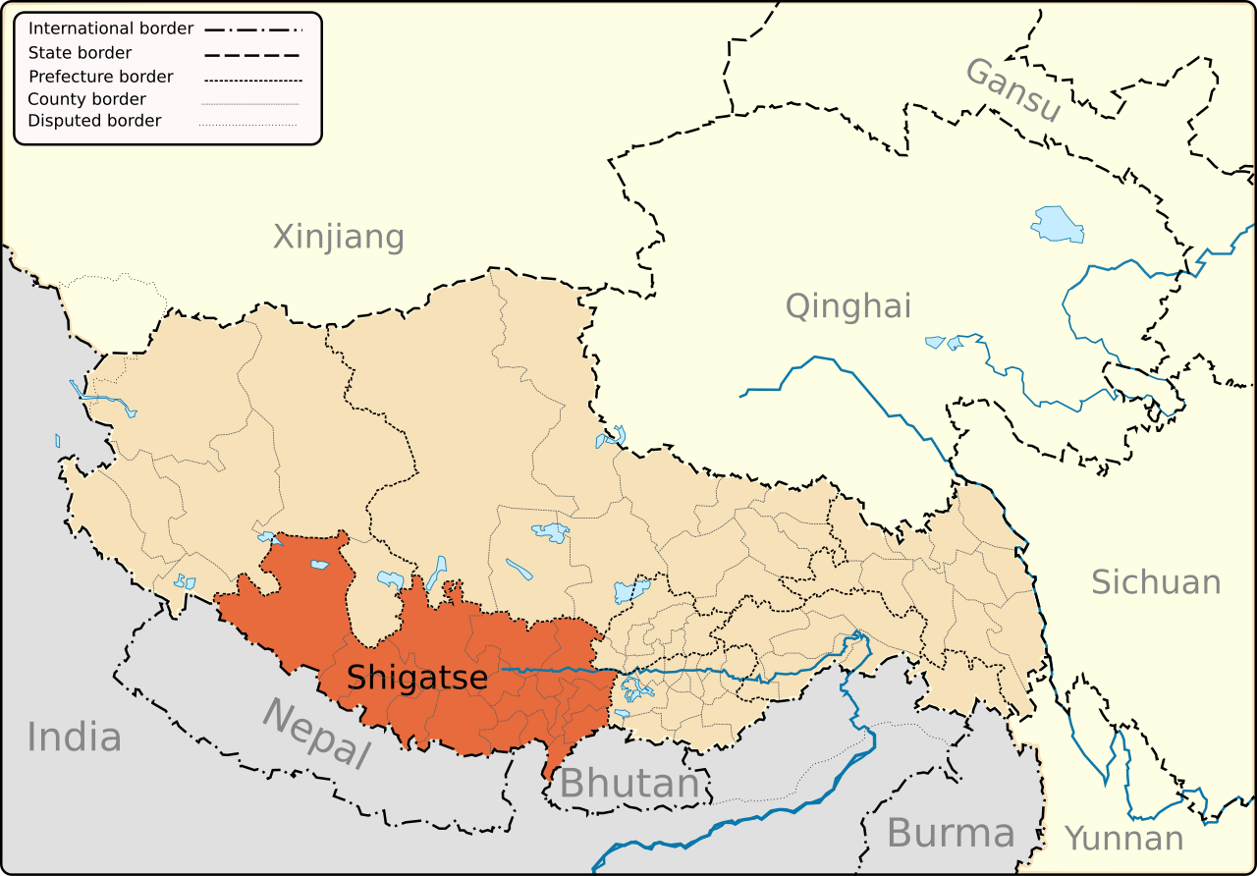
涅如堆乡 | 4480 | 东 | 0:28:00
嘎拉乡 | 4428 | 西南 | 0:57:00
萨马达乡 | 4390 | 西南 | 0:33:00
康如乡 | 4370 | 西 | 0:50:00
少岗乡 | 4171 | 北 | 0:25:00
南尼乡 | 4079 | 北 | 0:41:00
雄章乡 | 4517 | 西 | 1:11:00
仁布县 | 海拔 | 位置 | 距离 | 备注
德吉林镇 | 3885 | 市区 | 0
康雄乡 | 4112 | 东 | 1:10:00
切娃乡 | 3746 | 西北 | 0:19:00
姆乡 | 3840 | 西北 | 0:23:00
仁布乡 | 3847 | 西北 | 0:11:00
帕当乡 | 4129 | 东 | 1:51:00
康雄乡 | 4105 | 东 | 1:10:00
然巴乡 | 4261 | 东南 | 0:43:00
查巴乡 | 3988 | 东南 | 0:18:00
萨嘎县 | 海拔 | 位置 | 距离 | 备注
加加镇 | 4507 | 市区 | 0
夏如乡 | 4405 | 东 | 3:35+ | 无公路段
旦嘎乡 | 4549 | 东 | 1:57+ | 无公路段
达吉岭乡 | 4586 | 西北 | 0:28:00
如角乡 | 4590 | 西北 | 1:01+ | 无公路段
拉藏乡 | 4584 | 西北 | 1:18:00
雄如乡 | 4707 | 西 | 0:36:00
昌果乡 | 4560 | 西南 | 2:34+ | 无公路段
聂拉木县 | 海拔 | 位置 | 距离 | 备注
聂拉木镇 | 3794 | 市区 | 0
樟木镇 | 2222 | 南 | 0:45:00
亚来乡 | 4419 | 北 | 0:42:00
琐作乡 | 4398 | 东北 | 2:34:00
乃龙乡 | 4367 | 东 | 2:10:00
门布乡 | 4509 | 北 | 1:38:00
波绒乡 | 4663 | 西北 | 1:58:00
亚东县 | 海拔 | 位置 | 距离 | 备注
下司马镇 | 3019 | 市区 | 0
帕里镇 | 4316 | 东北 | 1:01:00
下亚东乡 | 2903 | 南 | 0:15:00
上亚东乡 | 3541 | 东北 | 0:15:00
康布乡 | 3793 | 北 | 0:44:00
堆纳乡 | 4508 | 东北 | 1:28:00
吉汝乡 | 4606 | 北 | 2:38+ | 无公路段
南木林县 | 海拔 | 位置 | 距离 | 备注
南木林镇 | 4009 | 市区 | 0
达那乡 | 4168 | 东 | 0:21:00
卡孜乡 | 3925 | 南 | 0:19:00
多曲乡 | 3999 | 东南 | 2:43+ | 无公路段
秋木乡 | 4022 | 西 | 0:36+ | 无公路段
土布加乡 | 3863 | 东南 | 1:41+ | 无公路段
查尔乡 | 3801 | 东南 | 1:17+ | 无公路段
索金乡 | 4251 | 东 | 2:29+ | 无公路段
达孜乡 | 4245 | 东 | 2:02+ | 无公路段
奴玛乡 | 4007 | 东南 | 1:58:00
热当乡 | 4252 | 东 | 0:39:00
拉布普乡 | 4399 | 东北 | 0:57:00
甲措乡 | 4343 | 东北 | 0:39:00
芒热乡 | 4379 | 东 | 2:58+ | 无公路段
普当乡 | 4302 | 北 | 0:49:00
仁堆乡 | 4400 | 北 | 1:07:00
艾玛乡 | 3843 | 南 | 0:59:00
吉隆县 | 海拔 | 位置 | 距离 | 备注
宗嘎镇 | 4089 | 市区 | 0
吉隆镇 | 2787 | 南 | 1:30:00
折巴乡 | 4507 | 北 | 1:39:00
贡当乡 | 4614 | 西 | 4:09+ | 无公路段
差那乡 | 4472 | 西南 | 2:41+ | 无公路段
萨勒乡 | 2977 | 南 | 1:58+ | 无公路段
昂仁县 | 海拔 | 位置 | 距离 | 备注
卡嘎镇 | 4337 | 西南 | 0:11:00 | 近湖
桑桑镇 | 4579 | 西 | 1:10:00
切热乡 | 4888 | 西 | 2:32:00
秋窝乡 | 4085 | 东北 | 0:49:00
达居乡 | 4005 | 东北 | 1:35:00
亚木乡 | 4099 | 东北 | 1:56:00
贡久布乡 | 4798 | 北 | 7:51+ | 无公路段
达若乡 | 5062 | 北 | 3:49:00
措迈乡 | 4812 | 北 | 5:35:00
尼果乡 | 4679 | 西北 | 20:31:00 | 近湖
孔隆乡 | 4907 | 西北 | 10:11+ | 无公路段
如沙乡 | 4963 | 西北 | 5:26+ | 无公路段
阿木雄乡 | 4863 | 西北 | 4:15+ | 无公路段
查孜乡 | 4820 | 西北 | 4:21+ | 无公路段
日吾其乡 | 4167 | 西 | 3:14+ | 无公路段
多白乡 | 4155 | 西南 | 1:22+ | 无公路段
雄巴乡 | 4600 | 西北 | 5:11+ | 无公路段
谢通门县 | 海拔 | 位置 | 距离 | 备注
卡嘎镇 | 3999 | 市区 | 0
通门乡 | 3908 | 西 | 0:11:00
荣玛乡 | 3879 | 东南 | 0:23+ | 无公路段
塔丁乡 | 4178 | 东南 | 1:30+ | 无公路段
达那普乡 | 4238 | 东北 | 2:07+ | 无公路段
南木切乡 | 4723 | 北 | 0:34:00
仁钦则乡 | 4072 | 东 | 1:11+ | 无公路段
达木夏乡 | 4293 | 西北 | 5:14+ | 无公路段
美巴切勤乡 | 4562 | 西北 | 6:30+ | 无公路段
青都乡 | 4784 | 北 | 2:13:00
切琼乡 | 4989 | 北 | 6:14+ | 无公路段
纳当乡 | 4346 | 北 | 1:20+ | 无公路段
措布西乡 | 4496 | 西北 | 3:56+ | 无公路段
娘热乡 | 4563 | 东北 | 5:40+ | 无公路段
则许乡 | 4826 | 东北 | 3:35+ | 无公路段
春哲乡 | 4549 | 东北 | 2:25+ | 无公路段
查布乡 | 4653 | 北 | 0:37:00
达那答乡 | 3915 | 东 | 0:51:00
列巴乡 | 4708 | 西北 | 6:51:00
仲巴县 | 海拔 | 位置 | 距离 | 备注
帕羊镇 | 4602 | 西北 | 1:04:00
琼果乡 | 4815 | 东北 | 0:25:00
拉让乡 | 4591 | 市区 | 0
亚热乡 | 4559 | 南 | 0:43:00
布多乡 | 4927 | 东北 | 3:36:00
偏吉乡 | 4576 | 西 | 2:22+ | 无公路段
纳久乡 | 4582 | 西 | 2:14+ | 无公路段
吉拉乡 | 4602 | 西北 | 1:04:00
霍尔巴乡 | 4591 | 西北 | 2:06:00
吉玛乡 | 4748 | 北 | 6:39+ | 无公路段
仁多乡 | 4874 | 西北 | 11:58:00 | 近湖
隆嘎尔乡 | 4583 | 北 | 7:33:00 | 近湖
帕玛乡 | 4568 | 北 | 11:55:00 | 近湖

阿里地区
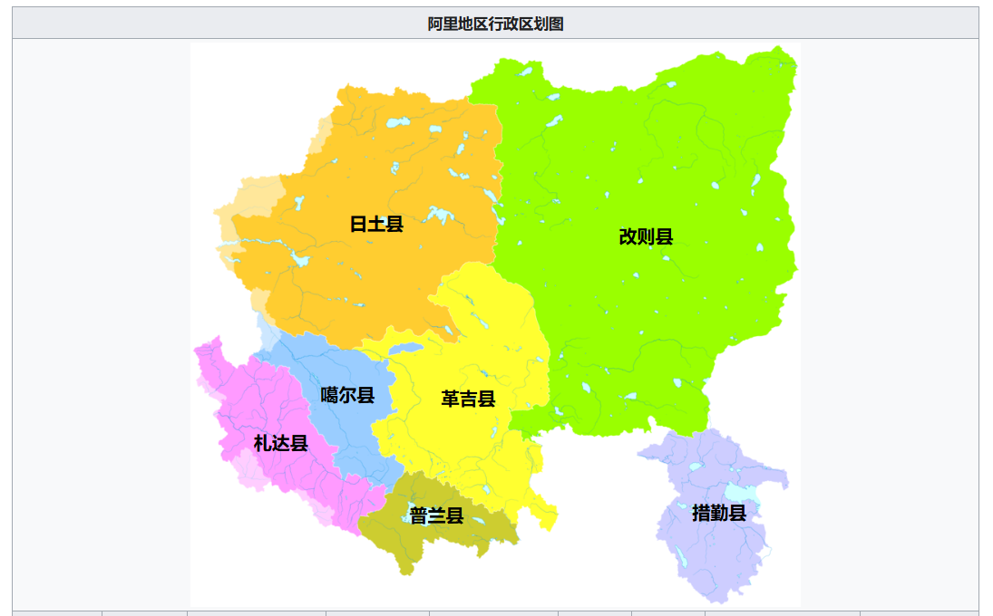
普兰县 | 海拔 | 位置 | 距离 | 备注
普兰镇 | 3870 | 市区 | 0
巴嘎乡 | 4663 | 北 | 1:50:00
霍尔乡 | 4594 | 东北 | 1:45:00 | 玛旁雍错
日土县 | 海拔 | 位置 | 距离 | 备注
日土镇 | 4260 | 市区 | 0
多玛乡 | 4431 | 东北 | 1:30:00
日松乡 | 4323 | 南 | 0:29:00
热帮乡 | 4346 | 东南 | 4:18:00
东汝乡 | 4632 | 东北 | 3:45:00
革吉县 | 海拔 | 位置 | 距离 | 备注
革吉镇 | 4519 | 南 | 1:08:00
雄巴乡 | 4588 | 东南 | 1:59:00
亚热乡 | 4836 | 东南 | 6:34:00
盐湖乡 | 4365 | 东 | 2:32:00
文布当桑乡 | 4459 | 东 | 3:05:00
措勤县 | 海拔 | 位置 | 距离 | 备注
措勤镇 | 4652 | 市区 | 0
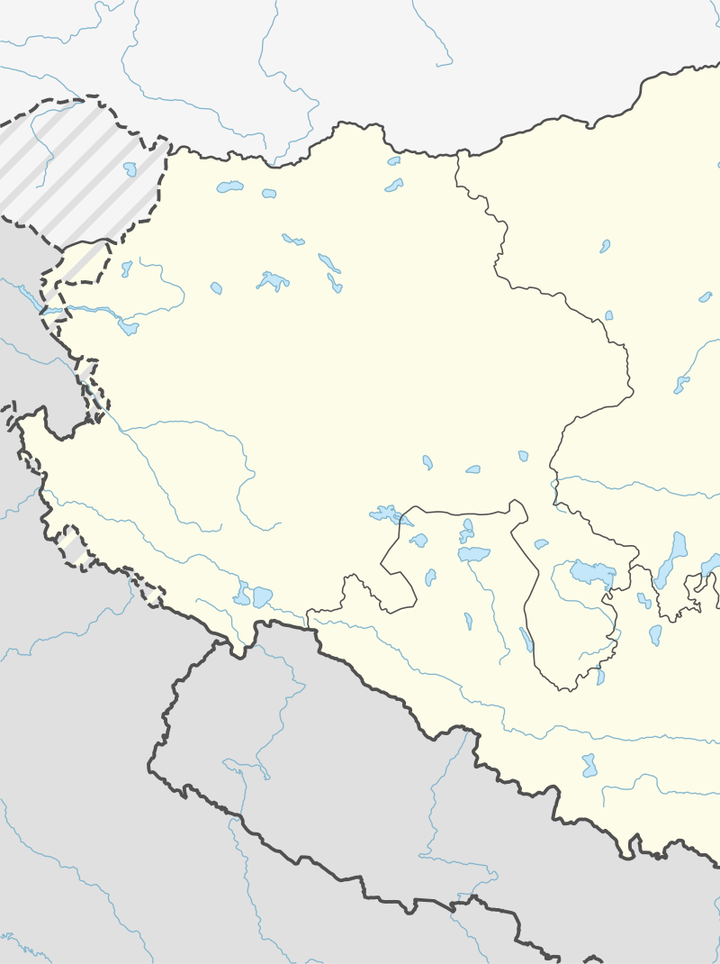
磁石乡 | 4674 | 东北 | 1:11:00
曲洛乡 | 4763 | 东南 | 2:21:00
江让乡 | 4675 | 西南 | 1:07:00 | 近湖
达雄乡 | 4687 | 北 | 1:10:00
噶尔县 | 海拔 | 位置 | 距离 | 备注
狮泉河镇 | 4281 | 市区 | 0 | 市政府
扎西岗乡 | 4224 | 西 | 1:03:00
门士乡 | 4419 | 南 | 2:33:00
左左乡 | 4519 | 东南 | 0:47:00
昆莎乡 | 4261 | 南 | 1:16:00 | 昆莎机场
札达县 | 海拔 | 位置 | 距离 | 备注
萨让乡 | 3605 | 西 | 5:42:00 | 无公路段
达巴乡 | 4557 | 东南 | 5:05:00 | 无公路段
底雅乡 | 2967 | 西北 | 7:18:00 | 无公路段
香孜乡 | 4233 | 北 | 1:26:00
曲松乡 | 4267 | 西北 | 7:55:00 | 无公路段
楚鲁松杰乡 | 3595 | 西北 | 11:31:00 | 无公路段
改则县 | 海拔 | 位置 | 距离 | 备注
改则镇 | 4424 | 市区 | 0
物玛乡 | 4455 | 西 | 0:53:00
先遣乡 | 4536 | 西北 | 3:01:00
麻米乡 | 4359 | 西南 | 3:05:00 | 无公路段
洞措乡 | 4423 | 东南 | 1:13:00
古姆乡 | 4836 | 东北 | 7:57:00
察布乡 | 4569 | 北 | 5:47:00

